策略分析
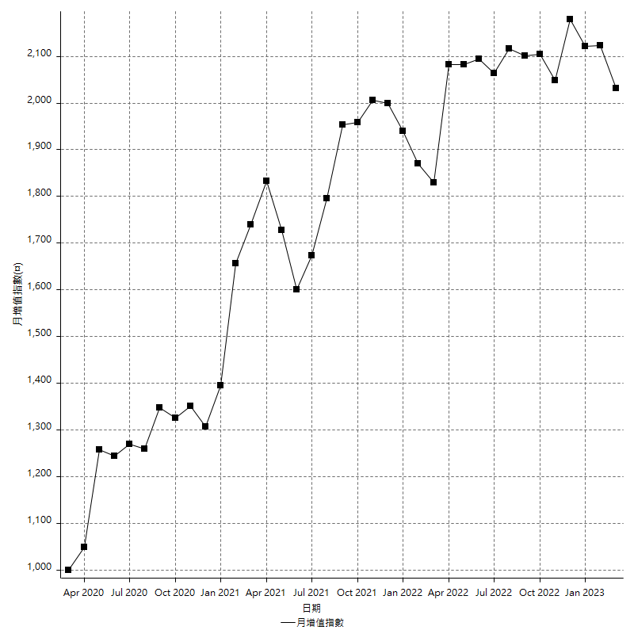
策略績效總結果

 | 所有交易 | 多單 | 空單
淨利 | 197000 | n/a | 197000
毛利 | 766600 | n/a | 766600
毛損 | -569600 | n/a | -569600
調整後淨利 | 66403.43048 | n/a | 66403.43048
調整後毛利 | 693837.54805 | n/a | 693837.54805
調整後毛損 | -627434.11757 | n/a | -627434.11757
特定淨利 | -111800 | n/a | -111800
特定毛利 | 457800 | n/a | 457800
特定毛損 | -569600 | n/a | -569600
帳戶所需金額 | 52200 | n/a | 52200
帳戶報酬 | 377.39463602 | n/a | 377.39463602
初始資本報酬 | 98.5 | n/a | 98.5
最大策略虧損 | -61800 | n/a | -61800
最大策略虧損 (%) | -16.046758767 | n/a | -16.046758767
最大平倉交易虧損 | -52200 | n/a | -52200
最大平倉交易虧損 (%) | -12.656846699 | n/a | -12.656846699
最大的策略虧損報酬 | 3.1877022654 | n/a | 3.1877022654
獲利因子 | 1.3458567416 | n/a | 1.3458567416
調整獲利因子 | 1.1058333116 | n/a | 1.1058333116
特定獲利因子 | -0.80372191011 | n/a | -0.80372191011
最大持有契約數量 | 1 | 0 | 1
滑價支付 | 83600 | n/a | 83600
佣金支付 | 0 | n/a | 0
未平倉部位損益 | n/a | n/a | n/a
年報酬率 | 31.979449522 | n/a | 31.979449522
月報酬率 | 2.6649541269 | n/a | 2.6649541269
買進持有績效 | 80558.501237 | n/a | 80558.501237
平均月報酬 | 5324.3243243
月報酬的標準差 | 18559.11584

績效比率

成長潛力比(Upside Potential Ratio) | 62.666740872
夏普比率 | 0.33471601622
索丁諾比率 | 0.95822468822
Fouse 比率 | 0.019249833488
Calmar 比率 | 0.0086633663366
Sterling 比率 | 0.0019715908159
淨利/最大損失百分比 | 2345.2380952
淨利/最大交易績效拉回百分比 | 2462.5
淨利/最大策略績效拉回百分比 | 318.77022654
特定淨利/最大損失百分比 | -1330.952381
特定淨利/最大交易績效拉回百分比 | -1397.5
特定淨利/最大策略績效拉回百分比 | -180.90614887
調整後淨利/最大損失百分比 | 790.51702952
調整後淨利/最大交易績效拉回百分比 | 830.042881
調整後淨利/最大策略績效拉回百分比 | 107.44891663

時間分析

交易期間 | 3 Yrs, 1 Mth, 3 Dys, 11 Mins
策略在市場的時間 | 8 Dys, 16 Hrs, 14 Mins
策略在市場的時間百分比 | 0.77122933116
最長的持平期間 | 25 Dys, 1 Hr, 59 Mins
最大獲利日期 | 2020-04-21
最大虧損日期 | 2020-03-04
最大策略虧損日期 | 3/2/22
最大平倉交易虧損日期 | 2/10/22

詳細權益曲線

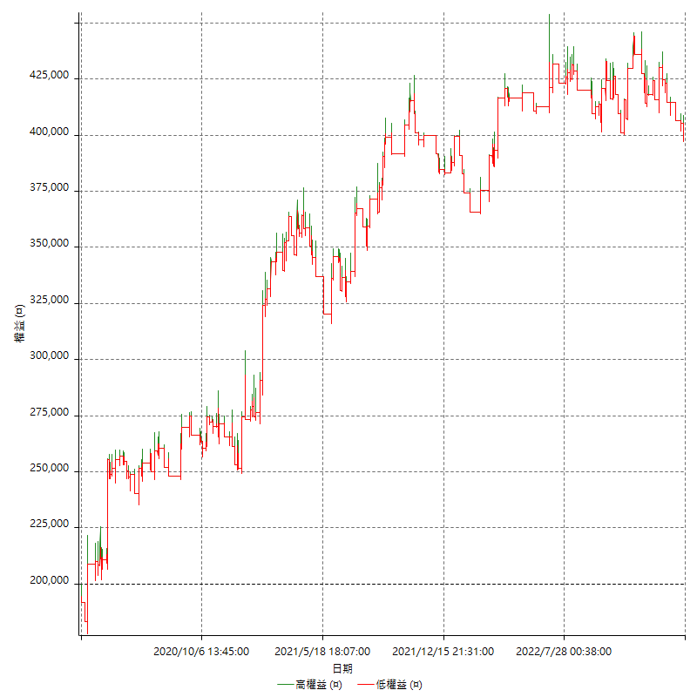

詳細權益曲線及績效拉回

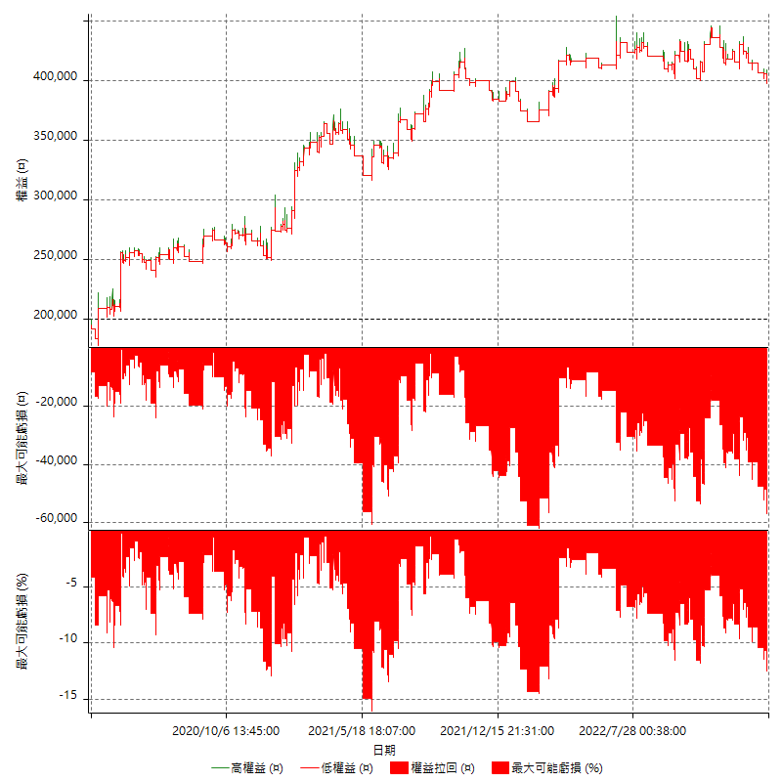

多單詳細權益曲線

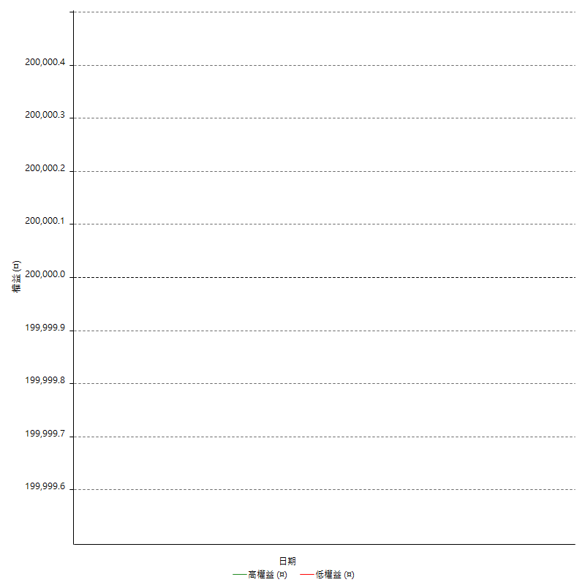

空單詳細權益曲線

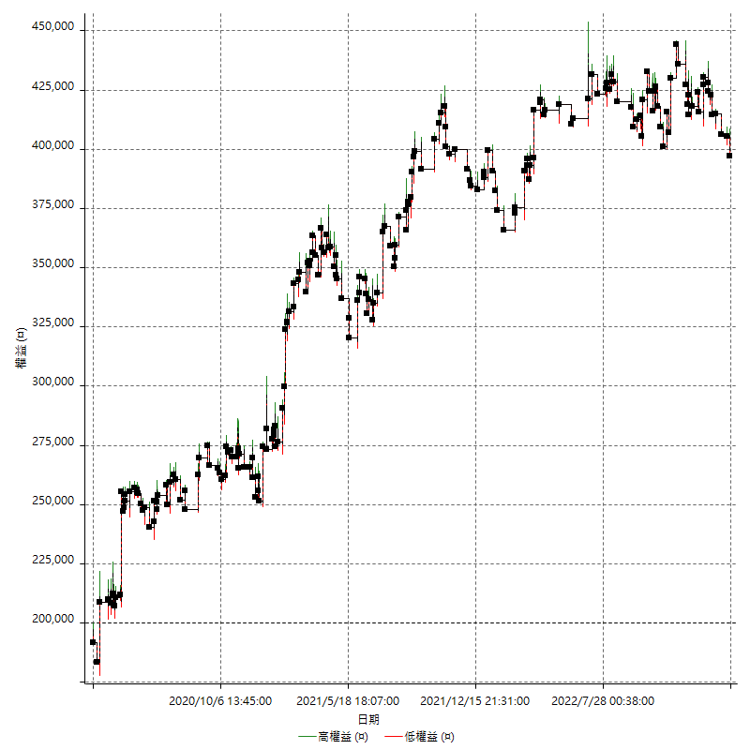

權益增加 & 拉回

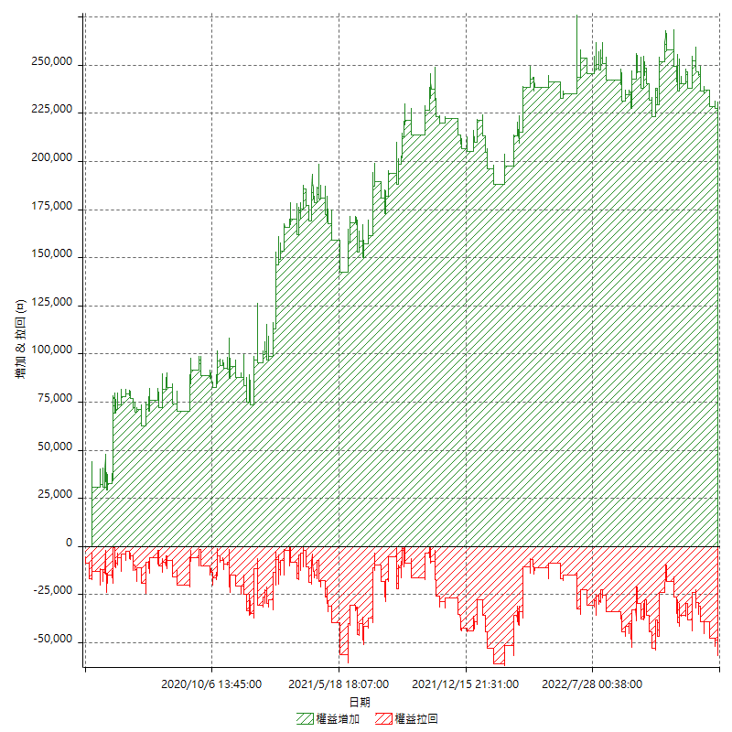

權益增加 & 拉回(%)

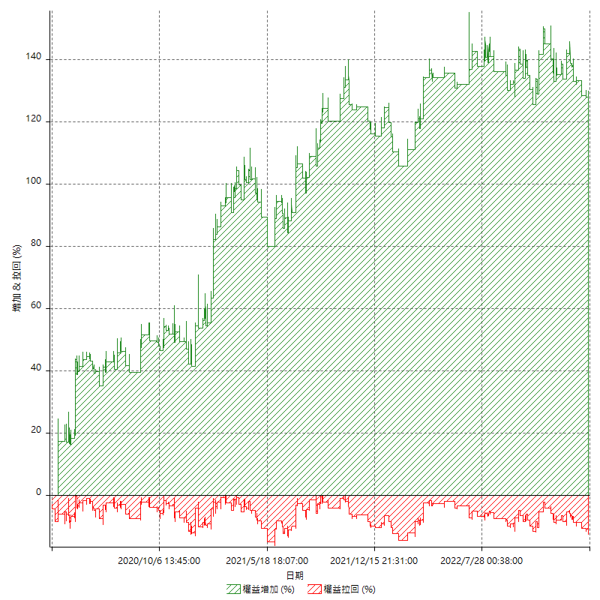

平倉權益曲線

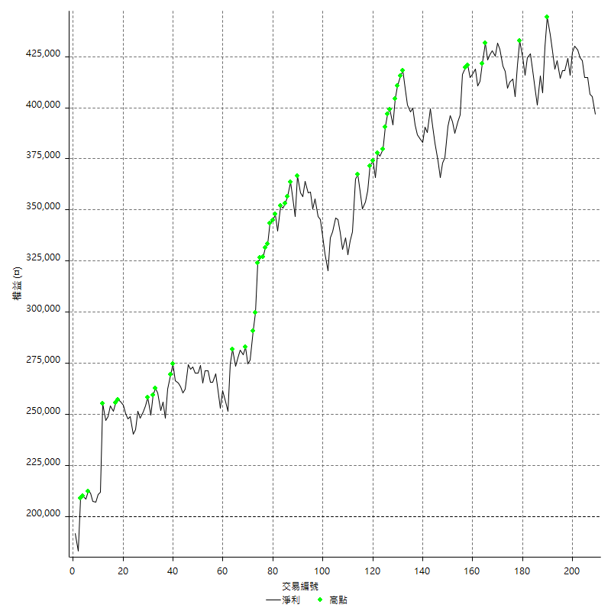

平倉權益曲線及績效拉回

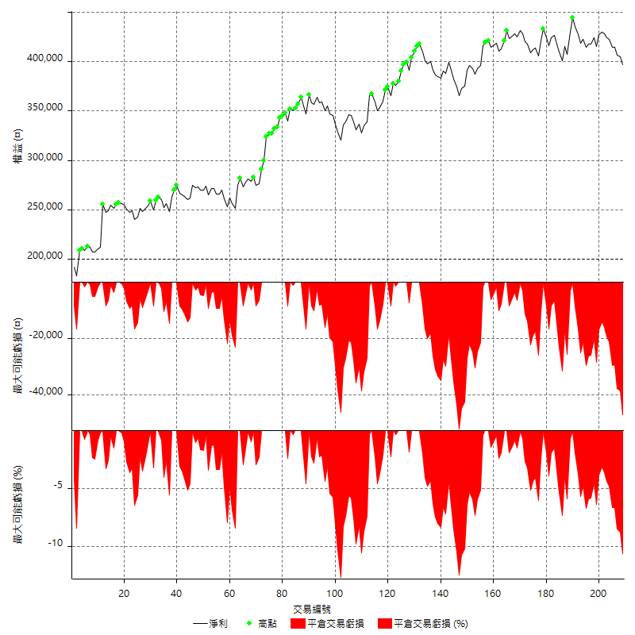

買進持有績效

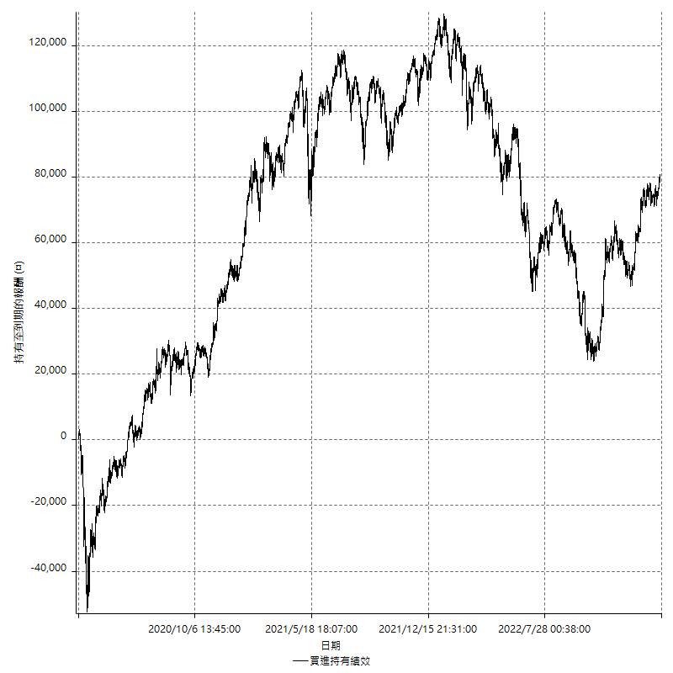

月增值指數

交易分析
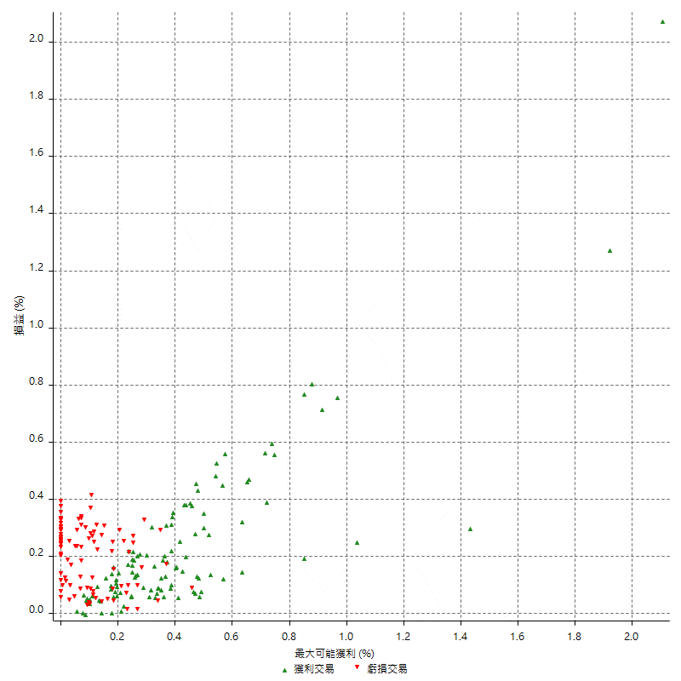
總交易分析

 | 所有交易 | 多單 | 空單
交易總次數 | 209 | 0 | 209
未平倉交易總數量 | 0 | 0 | 0
獲利交易次數 | 111 | 0 | 111
虧損交易次數 | 97 | 0 | 97
勝率 | 53.110047847 | 0 | 53.110047847
平均交易(獲利 & 虧損) | 942.58373206 | n/a | 942.58373206
平均獲利交易 | 6906.3063063 | n/a | 6906.3063063
平均虧損交易 | -5872.1649485 | n/a | -5872.1649485
平均獲利/平均虧損 比率 | 1.1761090444 | n/a | 1.1761090444
最大的交易獲利 | 43400 | n/a | 43400
最大的交易虧損 | -8400 | n/a | -8400
平倉交易的平均K棒數 | 4.2 | n/a | 4.2
獲利平倉交易的平均K棒數 | 4.7 | n/a | 4.7
虧損平倉交易的平均K棒數 | 3.7 | n/a | 3.7
平倉交易間的平均K棒數 | 5 | n/a | 5
獲利平倉交易間的平均K棒數 | 467.3 | n/a | 467.3
虧損平倉交易間的平均K棒數 | 536.4 | n/a | 536.4

極端交易

 | 全部 | 正 | 負
1 Std. Deviation of Avg. Trade | 8333.8371336 | 6818.6812812 | 3024.7845057
平均交易金額 +1標準差 | 9276.4208656 | 13724.987587 | -2847.3804428
平均交易金額 -1標準差 | -7391.2534015 | 87.625025119 | -8896.9494541
極端交易次數 | 15 | 15 | 0
極端交易損益比 |  | 308800

最大獲利/最大虧損

 | 最大可能獲利 | 最大可能虧損
最大值 | 44000 | -8000
最大值日期 | 2020-04-21 | 2020-03-04
平均值 | 7622.0095694 | -4400.9569378
最大值 (%) | 2.1072796935 | -0.38990154986
最大值 (%) 日期 | 2020-04-21 | 2020-04-23
平均值 (%) | 0.2650347506 | -0.15274501167
1標準差 | 7615.905281 | 2841.8911369
平均交易金額 +1標準差 | 15237.91485 | -1559.0658009
平均交易金額 -1標準差 | 6.1042883291 | -7242.8480747

交易序列分析

Z值 | 0.056286655691
信賴界限 | 0.044887362253
策略精確預期 | 942.58373206
最大連續獲利交易次數 | 11
最大連續虧損交易次數 | 5
最大連續獲利金額 | 73400
最大連續虧損金額 | -35000
最大連續獲利 (%) | 26.729788784
最大連續虧損 (%) | -9.8536036036

交易序列統計量

連續獲利 | 序列編號 | 序列的平均獲利 | 下筆交易的平均虧損
1 | 22 | 6318.1818182 | -6354.5454545
2 | 16 | 7000 | -4762.5
3 | 7 | 7361.9047619 | -7314.2857143
4 | 5 | 7110 | -7080
5 | 1 | 6680 | -6200
11 | 1 | 6672.7272727 | -8400
連續虧損 | 序列編號 | 序列的平均虧損 | 下筆交易的平均獲利
1 | 30 | -6253.3333333 | 6260
2 | 10 | -6320 | 10960
3 | 6 | -6044.4444444 | 4900
4 | 6 | -4658.3333333 | 3500
5 | 1 | -7000 | 16000

總交易

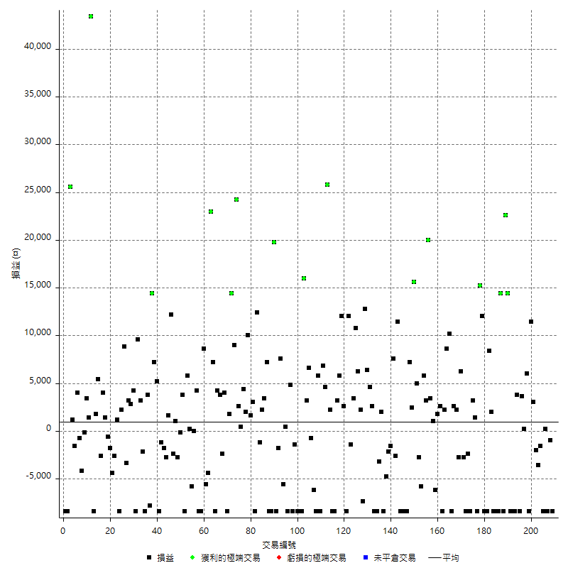

獲利交易

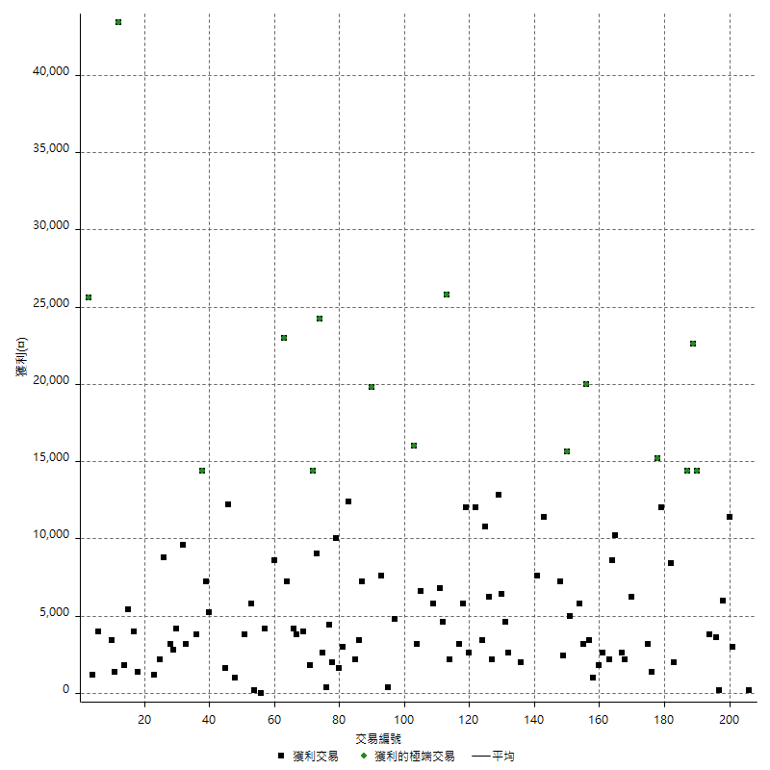

虧損交易

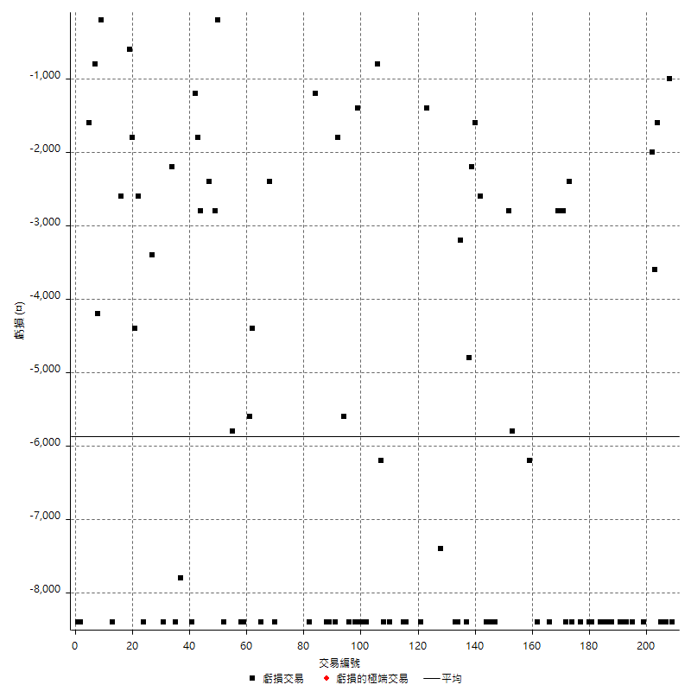

最大可能虧損

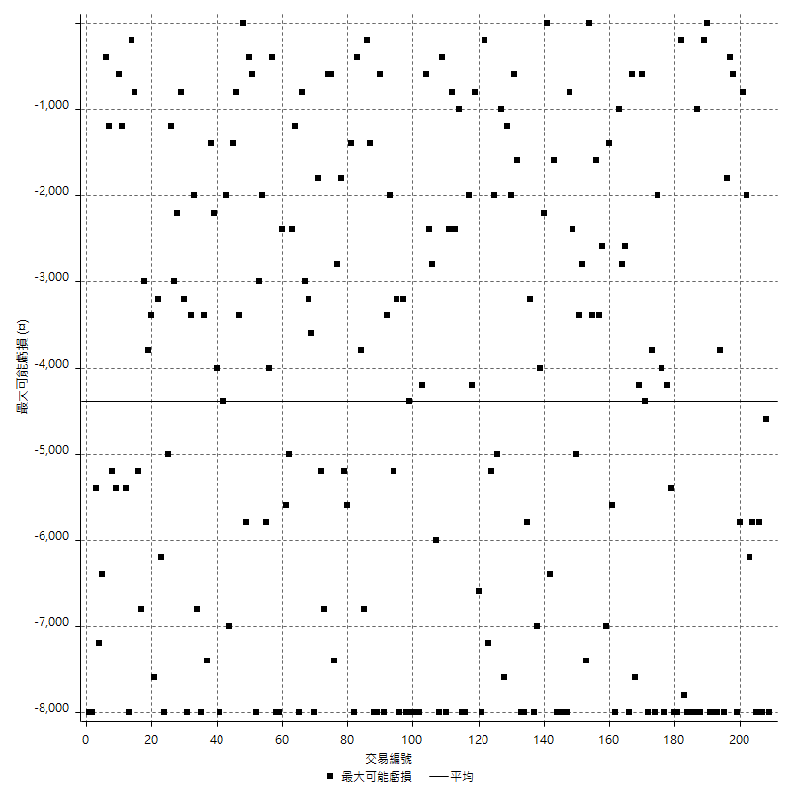

虧損的損益

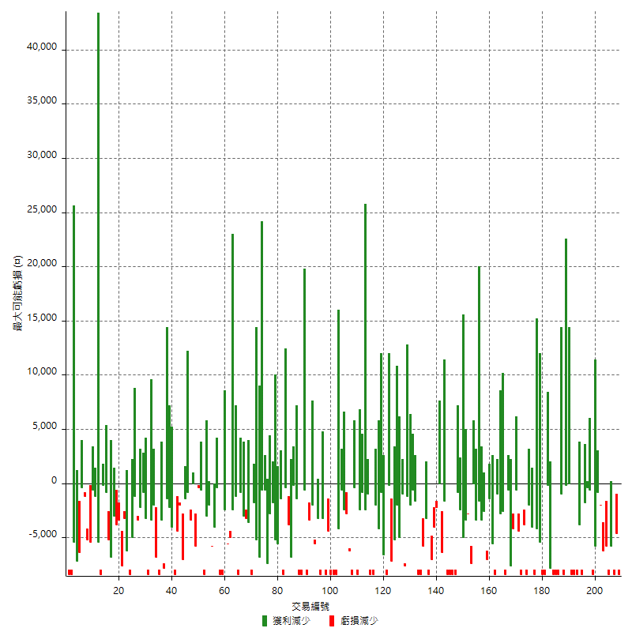

最大虧損幅度

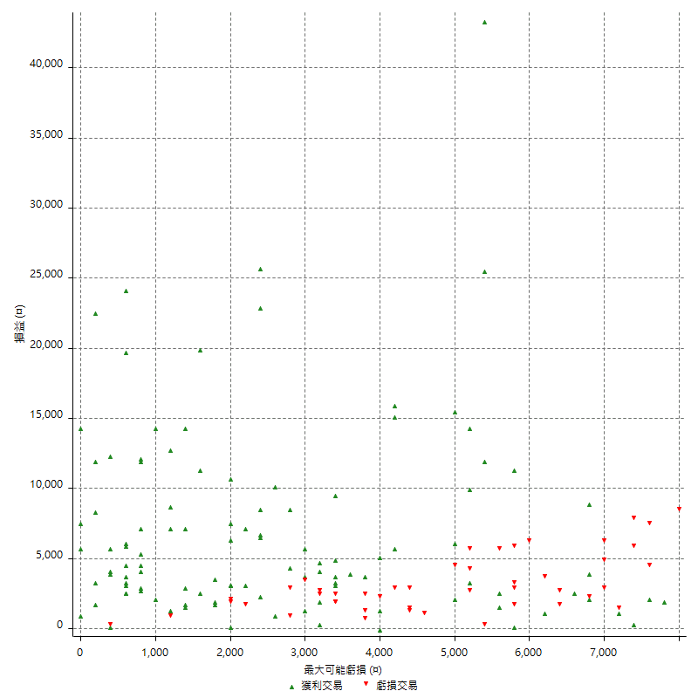

最大虧損幅度 (%)

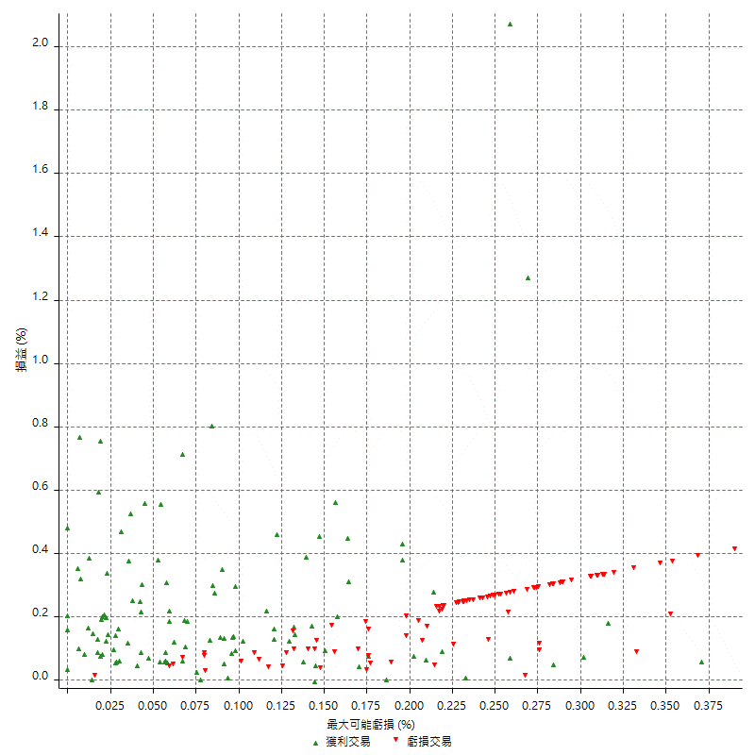

最大可能獲利

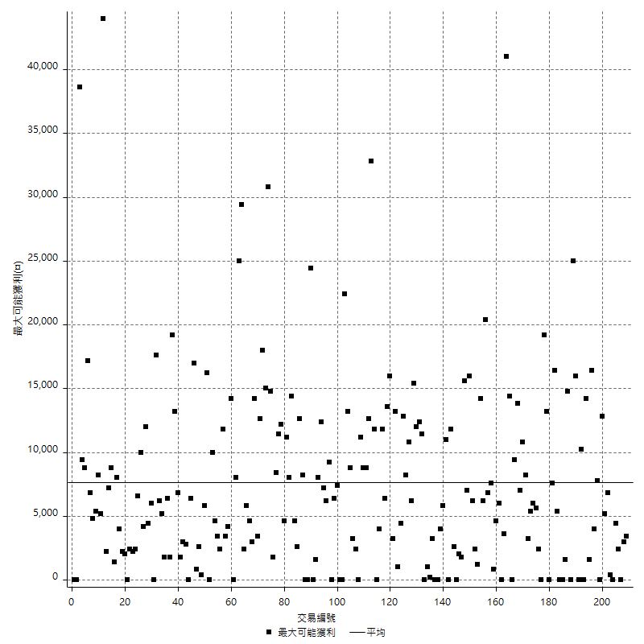

獲利的損益

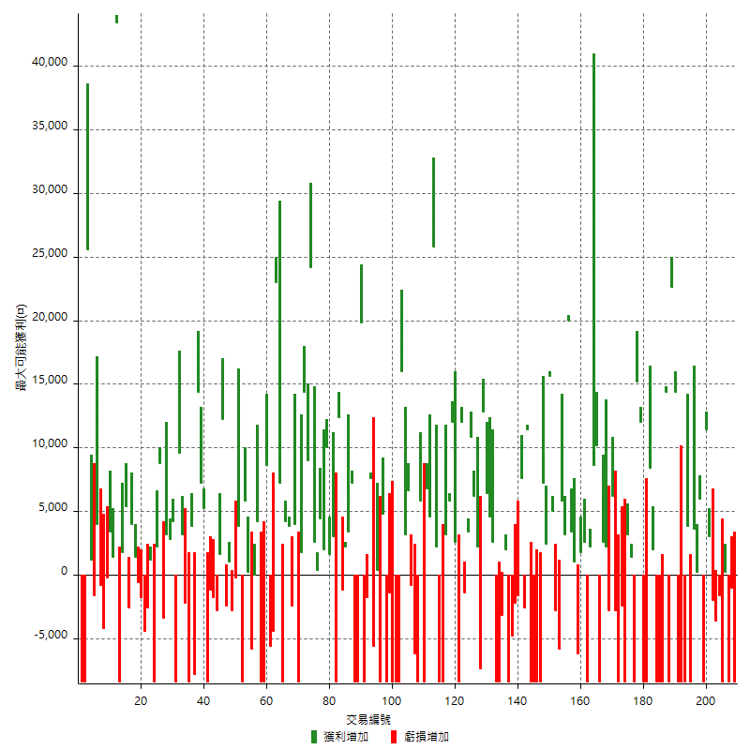

最大獲利幅度

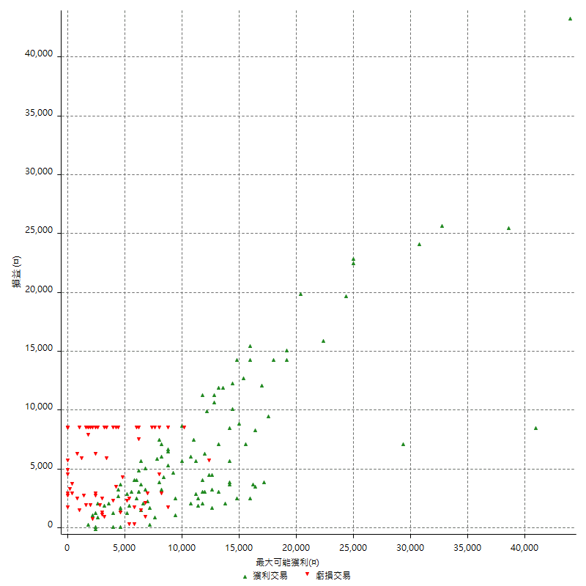

最大獲利幅度 (%)

週期性分析
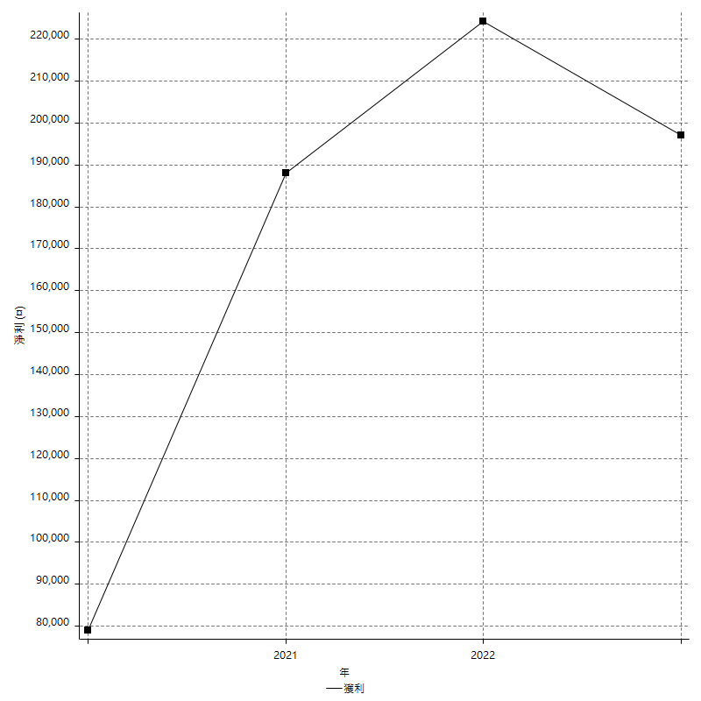
Daily Period Analysis

期間 | 獲利(¤) | 獲利(%) | 毛利 | 毛損 | 交易次數 | 勝率
2023-03-07 | -8400 | -2.072027627 | 0 | -8400 | 1 | 0
2023-03-02 | -1000 | -0.24606299213 | 0 | -1000 | 1 | 0
2023-02-20 | -8400 | -2.025072324 | 0 | -8400 | 1 | 0
2023-02-09 | 200 | 0.048239266763 | 200 | 0 | 1 | 100
2023-02-03 | -8400 | -1.9858156028 | 0 | -8400 | 1 | 0
2023-02-01 | -1600 | -0.37682524729 | 0 | -1600 | 1 | 0
2023-01-17 | -5600 | -1.3017201302 | 0 | -5600 | 2 | 0
2023-01-10 | 14400 | 3.4632034632 | 14400 | 0 | 2 | 100
2023-01-03 | -8400 | -1.9801980198 | 0 | -8400 | 1 | 0
2022-12-29 | 6000 | 1.4347202296 | 6000 | 0 | 1 | 100
2022-12-21 | 200 | 0.047846889952 | 200 | 0 | 1 | 100
2022-12-20 | 3600 | 0.86872586873 | 3600 | 0 | 1 | 100
2022-12-15 | -4600 | -1.0978520286 | 3800 | -8400 | 2 | 50
2022-12-14 | -8400 | -1.9653720168 | 0 | -8400 | 1 | 0
2022-12-09 | -8400 | -1.9274896742 | 0 | -8400 | 1 | 0
2022-11-29 | -8400 | -1.891040072 | 0 | -8400 | 1 | 0
2022-11-25 | 14400 | 3.3503955328 | 14400 | 0 | 1 | 100
2022-11-16 | 22600 | 5.5500982318 | 22600 | 0 | 1 | 100
2022-11-14 | -8400 | -2.021174206 | 0 | -8400 | 1 | 0
2022-11-10 | 14400 | 3.5892323031 | 14400 | 0 | 1 | 100
2022-11-04 | -8400 | -2.05078125 | 0 | -8400 | 1 | 0
2022-10-31 | -8400 | -2.009569378 | 0 | -8400 | 1 | 0
2022-10-26 | -8400 | -1.9699812383 | 0 | -8400 | 1 | 0
2022-10-24 | 2000 | 0.4712535344 | 2000 | 0 | 1 | 100
2022-10-21 | 8400 | 2.0192307692 | 8400 | 0 | 1 | 100
2022-10-18 | -8400 | -1.9792648445 | 0 | -8400 | 1 | 0
2022-10-12 | -8400 | -1.9408502773 | 0 | -8400 | 1 | 0
2022-10-07 | 12000 | 2.8517110266 | 12000 | 0 | 1 | 100
2022-09-30 | 15200 | 3.7475345168 | 15200 | 0 | 1 | 100
2022-09-29 | -8400 | -2.0289855072 | 0 | -8400 | 1 | 0
2022-09-27 | 1400 | 0.33931168202 | 1400 | 0 | 1 | 100
2022-09-21 | 3200 | 0.78163165608 | 3200 | 0 | 1 | 100
2022-09-15 | -8400 | -2.0105313547 | 0 | -8400 | 1 | 0
2022-09-13 | -2400 | -0.5711565921 | 0 | -2400 | 1 | 0
2022-08-19 | -8400 | -1.959869342 | 0 | -8400 | 1 | 0
2022-08-12 | -2800 | -0.64904960593 | 0 | -2800 | 1 | 0
2022-08-10 | 6200 | 1.4581373471 | 6200 | 0 | 1 | 100
2022-08-08 | -2800 | -0.65420560748 | 0 | -2800 | 1 | 0
2022-08-03 | 2200 | 0.51667449507 | 2200 | 0 | 1 | 100
2022-08-01 | 2600 | 0.61436672968 | 2600 | 0 | 1 | 100
2022-07-19 | -8400 | -1.9462465246 | 0 | -8400 | 1 | 0
2022-07-08 | 10200 | 2.420503085 | 10200 | 0 | 1 | 100
2022-07-04 | 8600 | 2.0833333333 | 8600 | 0 | 1 | 100
2022-06-09 | 2200 | 0.53580126644 | 2200 | 0 | 1 | 100
2022-06-06 | -8400 | -2.0047732697 | 0 | -8400 | 1 | 0
2022-05-16 | 2600 | 0.62439961575 | 2600 | 0 | 1 | 100
2022-04-21 | 1800 | 0.43415340087 | 1800 | 0 | 1 | 100
2022-04-20 | -6200 | -1.4733840304 | 0 | -6200 | 1 | 0
2022-04-14 | 4400 | 1.0566762728 | 4400 | 0 | 2 | 100
2022-03-31 | 23200 | 5.9003051882 | 23200 | 0 | 2 | 100
2022-03-25 | 5800 | 1.4971605576 | 5800 | 0 | 1 | 100
2022-03-24 | -5800 | -1.475076297 | 0 | -5800 | 1 | 0
2022-03-22 | 2200 | 0.56265984655 | 5000 | -2800 | 2 | 50
2022-03-16 | 15600 | 4.1555673948 | 15600 | 0 | 1 | 100
2022-03-02 | 9600 | 2.6243849098 | 9600 | 0 | 2 | 100
2022-02-10 | -8400 | -2.244788883 | 0 | -8400 | 1 | 0
2022-01-20 | -8400 | -2.1955044433 | 0 | -8400 | 1 | 0
2022-01-18 | -8400 | -2.1483375959 | 0 | -8400 | 1 | 0
2022-01-13 | -8400 | -2.1031547321 | 0 | -8400 | 1 | 0
2022-01-05 | 11400 | 2.9381443299 | 11400 | 0 | 1 | 100
2021-12-29 | 5000 | 1.3054830287 | 7600 | -2600 | 2 | 50
2021-12-17 | -1600 | -0.41601664067 | 0 | -1600 | 1 | 0
2021-12-08 | -2200 | -0.56876938987 | 0 | -2200 | 1 | 0
2021-12-07 | -4800 | -1.2257405516 | 0 | -4800 | 1 | 0
2021-12-02 | -8400 | -2.1 | 0 | -8400 | 1 | 0
2021-11-11 | 2000 | 0.50251256281 | 2000 | 0 | 1 | 100
2021-11-03 | -3200 | -0.79760717846 | 0 | -3200 | 1 | 0
2021-10-28 | -8400 | -2.05078125 | 0 | -8400 | 1 | 0
2021-10-27 | -5800 | -1.3962445835 | 2600 | -8400 | 2 | 50
2021-10-20 | 4600 | 1.1197663096 | 4600 | 0 | 1 | 100
2021-10-18 | 6400 | 1.5825914936 | 6400 | 0 | 1 | 100
2021-10-08 | 12800 | 3.2686414709 | 12800 | 0 | 1 | 100
2021-09-14 | -7400 | -1.8546365915 | 0 | -7400 | 1 | 0
2021-09-03 | 2200 | 0.55443548387 | 2200 | 0 | 1 | 100
2021-09-02 | 6200 | 1.5873015873 | 6200 | 0 | 1 | 100
2021-08-31 | 10800 | 2.8436018957 | 10800 | 0 | 1 | 100
2021-08-30 | 3400 | 0.90329436769 | 3400 | 0 | 1 | 100
2021-08-24 | 10600 | 2.8977583379 | 12000 | -1400 | 2 | 50
2021-08-20 | -5800 | -1.560818084 | 2600 | -8400 | 2 | 50
2021-08-09 | 12000 | 3.3370411568 | 12000 | 0 | 1 | 100
2021-08-03 | 9000 | 2.5670279521 | 9000 | 0 | 2 | 100
2021-08-02 | -8400 | -2.3398328691 | 0 | -8400 | 1 | 0
2021-07-27 | -8400 | -2.2863364181 | 0 | -8400 | 1 | 0
2021-07-16 | 2200 | 0.60240963855 | 2200 | 0 | 1 | 100
2021-07-14 | 25800 | 7.6016499705 | 25800 | 0 | 1 | 100
2021-07-06 | 4600 | 1.3739545998 | 4600 | 0 | 1 | 100
2021-06-29 | 6800 | 2.0731707317 | 6800 | 0 | 1 | 100
2021-06-28 | -8400 | -2.4970273484 | 0 | -8400 | 1 | 0
2021-06-22 | 5800 | 1.7543859649 | 5800 | 0 | 1 | 100
2021-06-18 | -8400 | -2.4778761062 | 0 | -8400 | 1 | 0
2021-06-17 | -6200 | -1.7960602549 | 0 | -6200 | 1 | 0
2021-06-16 | -800 | -0.23121387283 | 0 | -800 | 1 | 0
2021-06-04 | 9800 | 2.9149315883 | 9800 | 0 | 2 | 100
2021-06-02 | 16000 | 4.9968769519 | 16000 | 0 | 1 | 100
2021-05-19 | -16800 | -4.9851632047 | 0 | -16800 | 2 | 0
2021-05-06 | -8400 | -2.4319629415 | 0 | -8400 | 1 | 0
2021-04-28 | -1400 | -0.40369088812 | 0 | -1400 | 1 | 0
2021-04-27 | -3600 | -1.0273972603 | 4800 | -8400 | 2 | 50
2021-04-23 | -8400 | -2.3411371237 | 0 | -8400 | 1 | 0
2021-04-16 | 400 | 0.11160714286 | 400 | 0 | 1 | 100
2021-04-14 | -5600 | -1.5384615385 | 0 | -5600 | 1 | 0
2021-04-12 | 7600 | 2.1324354658 | 7600 | 0 | 1 | 100
2021-04-07 | -1800 | -0.50251256281 | 0 | -1800 | 1 | 0
2021-04-01 | -8400 | -2.2913256956 | 0 | -8400 | 1 | 0
2021-03-31 | 19800 | 5.7093425606 | 19800 | 0 | 1 | 100
2021-03-25 | -8400 | -2.3648648649 | 0 | -8400 | 1 | 0
2021-03-22 | -8400 | -2.3102310231 | 0 | -8400 | 1 | 0
2021-03-17 | 10600 | 3.0028328612 | 10600 | 0 | 2 | 100
2021-03-12 | 1000 | 0.28409090909 | 2200 | -1200 | 2 | 50
2021-03-10 | 12400 | 3.6513545347 | 12400 | 0 | 1 | 100
2021-03-05 | -8400 | -2.4137931034 | 0 | -8400 | 1 | 0
2021-02-23 | 3000 | 0.86956521739 | 3000 | 0 | 1 | 100
2021-02-22 | 1600 | 0.46592894584 | 1600 | 0 | 1 | 100
2021-02-03 | 12000 | 3.6210018105 | 12000 | 0 | 2 | 100
2021-01-27 | 4400 | 1.3455657492 | 4400 | 0 | 1 | 100
2021-01-25 | 3000 | 0.92592592593 | 3000 | 0 | 2 | 100
2021-01-20 | 33200 | 11.416781293 | 33200 | 0 | 2 | 100
2021-01-15 | 14400 | 5.2098408104 | 14400 | 0 | 1 | 100
2021-01-08 | 1800 | 0.6554989075 | 1800 | 0 | 1 | 100
2021-01-05 | -4400 | -1.5770609319 | 4000 | -8400 | 2 | 50
2020-12-31 | 1400 | 0.50432276657 | 3800 | -2400 | 2 | 50
2020-12-29 | 4200 | 1.5362106803 | 4200 | 0 | 1 | 100
2020-12-21 | -1200 | -0.43699927167 | 7200 | -8400 | 2 | 50
2020-12-15 | 23000 | 9.1414944356 | 23000 | 0 | 1 | 100
2020-12-08 | -4400 | -1.71875 | 0 | -4400 | 1 | 0
2020-12-07 | 3000 | 1.185770751 | 8600 | -5600 | 2 | 50
2020-12-02 | -8400 | -3.2134659526 | 0 | -8400 | 1 | 0
2020-11-27 | -4200 | -1.5813253012 | 4200 | -8400 | 2 | 50
2020-11-24 | 0 | 0 | 0 | 0 | 1 | 0
2020-11-13 | -5800 | -2.1370670597 | 0 | -5800 | 1 | 0
2020-11-05 | 6000 | 2.2607385079 | 6000 | 0 | 2 | 100
2020-11-04 | -4600 | -1.7037037037 | 3800 | -8400 | 2 | 50
2020-11-02 | -200 | -0.074019245004 | 0 | -200 | 1 | 0
2020-10-26 | -2800 | -1.0256410256 | 0 | -2800 | 1 | 0
2020-10-23 | 1000 | 0.36764705882 | 1000 | 0 | 1 | 100
2020-10-20 | -2400 | -0.87463556851 | 0 | -2400 | 1 | 0
2020-10-15 | 12200 | 4.6529366895 | 12200 | 0 | 1 | 100
2020-10-14 | 1600 | 0.61396776669 | 1600 | 0 | 1 | 100
2020-10-07 | -2800 | -1.0630220197 | 0 | -2800 | 1 | 0
2020-10-05 | -1800 | -0.67873303167 | 0 | -1800 | 1 | 0
2020-09-29 | -1200 | -0.45045045045 | 0 | -1200 | 1 | 0
2020-09-15 | -8400 | -3.056768559 | 0 | -8400 | 1 | 0
2020-09-11 | 5200 | 1.9287833828 | 5200 | 0 | 1 | 100
2020-08-28 | 7200 | 2.743902439 | 7200 | 0 | 1 | 100
2020-08-27 | 14400 | 5.8064516129 | 14400 | 0 | 1 | 100
2020-08-06 | -4000 | -1.5873015873 | 3800 | -7800 | 2 | 50
2020-07-30 | -8400 | -3.2258064516 | 0 | -8400 | 1 | 0
2020-07-22 | -2200 | -0.8377760853 | 0 | -2200 | 1 | 0
2020-07-20 | 3200 | 1.233616037 | 3200 | 0 | 1 | 100
2020-07-14 | 9600 | 3.8430744596 | 9600 | 0 | 1 | 100
2020-07-08 | -8400 | -3.2532920217 | 0 | -8400 | 1 | 0
2020-07-07 | 4200 | 1.6535433071 | 4200 | 0 | 1 | 100
2020-06-19 | 6000 | 2.4193548387 | 6000 | 0 | 2 | 100
2020-06-18 | -3400 | -1.3524264121 | 0 | -3400 | 1 | 0
2020-06-15 | 11000 | 4.5757071547 | 11000 | 0 | 2 | 100
2020-06-08 | -8400 | -3.3762057878 | 0 | -8400 | 1 | 0
2020-05-29 | 1200 | 0.48465266559 | 1200 | 0 | 1 | 100
2020-05-27 | -2600 | -1.0391686651 | 0 | -2600 | 1 | 0
2020-05-25 | -4400 | -1.7282010998 | 0 | -4400 | 1 | 0
2020-05-20 | -1800 | -0.70202808112 | 0 | -1800 | 1 | 0
2020-05-19 | -600 | -0.23346303502 | 0 | -600 | 1 | 0
2020-05-13 | 1400 | 0.54773082942 | 1400 | 0 | 1 | 100
2020-05-06 | 4000 | 1.5898251192 | 4000 | 0 | 1 | 100
2020-04-28 | 2800 | 1.1254019293 | 5400 | -2600 | 2 | 50
2020-04-24 | 1800 | 0.72874493927 | 1800 | 0 | 1 | 100
2020-04-23 | -8400 | -3.2889584965 | 0 | -8400 | 1 | 0
2020-04-21 | 43400 | 20.471698113 | 43400 | 0 | 1 | 100
2020-04-20 | 1400 | 0.66476733143 | 1400 | 0 | 1 | 100
2020-04-13 | 3400 | 1.6409266409 | 3400 | 0 | 1 | 100
2020-04-10 | -200 | -0.096432015429 | 0 | -200 | 1 | 0
2020-04-09 | -4200 | -1.9848771267 | 0 | -4200 | 1 | 0
2020-04-08 | 3200 | 1.5355086372 | 4000 | -800 | 2 | 50
2020-04-01 | -1600 | -0.7619047619 | 0 | -1600 | 1 | 0
2020-03-27 | 1200 | 0.57471264368 | 1200 | 0 | 1 | 100
2020-03-16 | 25600 | 13.973799127 | 25600 | 0 | 1 | 100
2020-03-10 | -8400 | -4.3841336117 | 0 | -8400 | 1 | 0
2020-03-04 | -8400 | -4.2 | 0 | -8400 | 1 | 0

Daily Rolling Period Analysis

期間 | 獲利(¤) | 獲利(%) | 毛利 | 毛損 | 交易次數 | 勝率
當日 - 2023/3/7 | -8400 | -0.48465266559 | 0 | -8400 | 1 | 0
2023/3/6 - 2023/3/7 | -8400 | -0.48465266559 | 0 | -8400 | 1 | 0
2023/3/5 - 2023/3/7 | -8400 | -0.48465266559 | 0 | -8400 | 1 | 0
2023/3/4 - 2023/3/7 | -8400 | -0.48465266559 | 0 | -8400 | 1 | 0
2023/3/3 - 2023/3/7 | -8400 | -0.48465266559 | 0 | -8400 | 1 | 0
2023/3/2 - 2023/3/7 | -9400 | -0.54234941149 | 0 | -9400 | 2 | 0
2023/3/1 - 2023/3/7 | -9400 | -0.54234941149 | 0 | -9400 | 2 | 0
2023/2/28 - 2023/3/7 | -9400 | -0.54234941149 | 0 | -9400 | 2 | 0
2023/2/27 - 2023/3/7 | -9400 | -0.54234941149 | 0 | -9400 | 2 | 0
2023/2/26 - 2023/3/7 | -9400 | -0.54234941149 | 0 | -9400 | 2 | 0
2023/2/25 - 2023/3/7 | -9400 | -0.54234941149 | 0 | -9400 | 2 | 0
2023/2/24 - 2023/3/7 | -9400 | -0.54234941149 | 0 | -9400 | 2 | 0
2023/2/23 - 2023/3/7 | -9400 | -0.54234941149 | 0 | -9400 | 2 | 0
2023/2/22 - 2023/3/7 | -9400 | -0.54234941149 | 0 | -9400 | 2 | 0
2023/2/21 - 2023/3/7 | -9400 | -0.54234941149 | 0 | -9400 | 2 | 0
2023/2/20 - 2023/3/7 | -17800 | -1.0270020771 | 0 | -17800 | 3 | 0
2023/2/19 - 2023/3/7 | -17800 | -1.0270020771 | 0 | -17800 | 3 | 0
2023/2/18 - 2023/3/7 | -17800 | -1.0270020771 | 0 | -17800 | 3 | 0
2023/2/17 - 2023/3/7 | -17800 | -1.0270020771 | 0 | -17800 | 3 | 0
2023/2/16 - 2023/3/7 | -17800 | -1.0270020771 | 0 | -17800 | 3 | 0
2023/2/15 - 2023/3/7 | -17800 | -1.0270020771 | 0 | -17800 | 3 | 0
2023/2/14 - 2023/3/7 | -17800 | -1.0270020771 | 0 | -17800 | 3 | 0
2023/2/13 - 2023/3/7 | -17800 | -1.0270020771 | 0 | -17800 | 3 | 0
2023/2/12 - 2023/3/7 | -17800 | -1.0270020771 | 0 | -17800 | 3 | 0
2023/2/11 - 2023/3/7 | -17800 | -1.0270020771 | 0 | -17800 | 3 | 0
2023/2/10 - 2023/3/7 | -17800 | -1.0270020771 | 0 | -17800 | 3 | 0
2023/2/9 - 2023/3/7 | -17600 | -1.0156971376 | 200 | -17800 | 4 | 25
2023/2/8 - 2023/3/7 | -17600 | -1.0156971376 | 200 | -17800 | 4 | 25
2023/2/7 - 2023/3/7 | -17600 | -1.0156971376 | 200 | -17800 | 4 | 25
2023/2/6 - 2023/3/7 | -17600 | -1.0156971376 | 200 | -17800 | 4 | 25
2023/2/5 - 2023/3/7 | -17600 | -1.0156971376 | 200 | -17800 | 4 | 25
2023/2/4 - 2023/3/7 | -17600 | -1.0156971376 | 200 | -17800 | 4 | 25
2023/2/3 - 2023/3/7 | -26000 | -1.5004616805 | 200 | -26200 | 5 | 20
2023/2/2 - 2023/3/7 | -26000 | -1.5004616805 | 200 | -26200 | 5 | 20
2023/2/1 - 2023/3/7 | -27600 | -1.5927977839 | 200 | -27800 | 6 | 16.666666667
2023/1/31 - 2023/3/7 | -27600 | -1.5927977839 | 200 | -27800 | 6 | 16.666666667
2023/1/30 - 2023/3/7 | -27600 | -1.5927977839 | 200 | -27800 | 6 | 16.666666667
2023/1/29 - 2023/3/7 | -27600 | -1.5927977839 | 200 | -27800 | 6 | 16.666666667
2023/1/28 - 2023/3/7 | -27600 | -1.5927977839 | 200 | -27800 | 6 | 16.666666667
2023/1/27 - 2023/3/7 | -27600 | -1.5927977839 | 200 | -27800 | 6 | 16.666666667
2023/1/26 - 2023/3/7 | -27600 | -1.5927977839 | 200 | -27800 | 6 | 16.666666667
2023/1/25 - 2023/3/7 | -27600 | -1.5927977839 | 200 | -27800 | 6 | 16.666666667
2023/1/24 - 2023/3/7 | -27600 | -1.5927977839 | 200 | -27800 | 6 | 16.666666667
2023/1/23 - 2023/3/7 | -27600 | -1.5927977839 | 200 | -27800 | 6 | 16.666666667
2023/1/22 - 2023/3/7 | -27600 | -1.5927977839 | 200 | -27800 | 6 | 16.666666667
2023/1/21 - 2023/3/7 | -27600 | -1.5927977839 | 200 | -27800 | 6 | 16.666666667
2023/1/20 - 2023/3/7 | -27600 | -1.5927977839 | 200 | -27800 | 6 | 16.666666667
2023/1/19 - 2023/3/7 | -27600 | -1.5927977839 | 200 | -27800 | 6 | 16.666666667
2023/1/18 - 2023/3/7 | -27600 | -1.5927977839 | 200 | -27800 | 6 | 16.666666667
2023/1/17 - 2023/3/7 | -33200 | -1.9159741459 | 200 | -33400 | 8 | 12.5
2023/1/16 - 2023/3/7 | -33200 | -1.9159741459 | 200 | -33400 | 8 | 12.5
2023/1/15 - 2023/3/7 | -33200 | -1.9159741459 | 200 | -33400 | 8 | 12.5
2023/1/14 - 2023/3/7 | -33200 | -1.9159741459 | 200 | -33400 | 8 | 12.5
2023/1/13 - 2023/3/7 | -33200 | -1.9159741459 | 200 | -33400 | 8 | 12.5
2023/1/12 - 2023/3/7 | -33200 | -1.9159741459 | 200 | -33400 | 8 | 12.5
2023/1/11 - 2023/3/7 | -33200 | -1.9159741459 | 200 | -33400 | 8 | 12.5
2023/1/10 - 2023/3/7 | -18800 | -1.103286385 | 14600 | -33400 | 10 | 30
2023/1/9 - 2023/3/7 | -18800 | -1.103286385 | 14600 | -33400 | 10 | 30
2023/1/8 - 2023/3/7 | -18800 | -1.103286385 | 14600 | -33400 | 10 | 30
2023/1/7 - 2023/3/7 | -18800 | -1.103286385 | 14600 | -33400 | 10 | 30
2023/1/6 - 2023/3/7 | -18800 | -1.103286385 | 14600 | -33400 | 10 | 30
2023/1/5 - 2023/3/7 | -18800 | -1.103286385 | 14600 | -33400 | 10 | 30
2023/1/4 - 2023/3/7 | -18800 | -1.103286385 | 14600 | -33400 | 10 | 30
2023/1/3 - 2023/3/7 | -27200 | -1.5962441315 | 14600 | -41800 | 11 | 27.272727273
2023/1/2 - 2023/3/7 | -27200 | -1.5962441315 | 14600 | -41800 | 11 | 27.272727273
2023/1/1 - 2023/3/7 | -27200 | -1.5962441315 | 14600 | -41800 | 11 | 27.272727273
2022/12/31 - 2023/3/7 | -27200 | -1.5962441315 | 14600 | -41800 | 11 | 27.272727273
2022/12/30 - 2023/3/7 | -27200 | -1.5962441315 | 14600 | -41800 | 11 | 27.272727273
2022/12/29 - 2023/3/7 | -21200 | -1.2529550827 | 20600 | -41800 | 12 | 33.333333333
2022/12/28 - 2023/3/7 | -21200 | -1.2529550827 | 20600 | -41800 | 12 | 33.333333333
2022/12/27 - 2023/3/7 | -21200 | -1.2529550827 | 20600 | -41800 | 12 | 33.333333333
2022/12/26 - 2023/3/7 | -21200 | -1.2529550827 | 20600 | -41800 | 12 | 33.333333333
2022/12/25 - 2023/3/7 | -21200 | -1.2529550827 | 20600 | -41800 | 12 | 33.333333333
2022/12/24 - 2023/3/7 | -21200 | -1.2529550827 | 20600 | -41800 | 12 | 33.333333333
2022/12/23 - 2023/3/7 | -21200 | -1.2529550827 | 20600 | -41800 | 12 | 33.333333333
2022/12/22 - 2023/3/7 | -21200 | -1.2529550827 | 20600 | -41800 | 12 | 33.333333333
2022/12/21 - 2023/3/7 | -21000 | -1.2414282336 | 20800 | -41800 | 13 | 38.461538461
2022/12/20 - 2023/3/7 | -17400 | -1.0330087865 | 24400 | -41800 | 14 | 42.857142857
2022/12/19 - 2023/3/7 | -17400 | -1.0330087865 | 24400 | -41800 | 14 | 42.857142857
2022/12/18 - 2023/3/7 | -17400 | -1.0330087865 | 24400 | -41800 | 14 | 42.857142857
2022/12/17 - 2023/3/7 | -17400 | -1.0330087865 | 24400 | -41800 | 14 | 42.857142857
2022/12/16 - 2023/3/7 | -17400 | -1.0330087865 | 24400 | -41800 | 14 | 42.857142857
2022/12/15 - 2023/3/7 | -22000 | -1.3120229008 | 28200 | -50200 | 16 | 43.75
2022/12/14 - 2023/3/7 | -30400 | -1.8129770992 | 28200 | -58600 | 17 | 41.176470588
2022/12/13 - 2023/3/7 | -30400 | -1.8129770992 | 28200 | -58600 | 17 | 41.176470588
2022/12/12 - 2023/3/7 | -30400 | -1.8129770992 | 28200 | -58600 | 17 | 41.176470588
2022/12/11 - 2023/3/7 | -30400 | -1.8129770992 | 28200 | -58600 | 17 | 41.176470588
2022/12/10 - 2023/3/7 | -30400 | -1.8129770992 | 28200 | -58600 | 17 | 41.176470588
2022/12/9 - 2023/3/7 | -38800 | -2.3139312977 | 28200 | -67000 | 18 | 38.888888889
2022/12/8 - 2023/3/7 | -38800 | -2.3139312977 | 28200 | -67000 | 18 | 38.888888889
2022/12/7 - 2023/3/7 | -38800 | -2.3139312977 | 28200 | -67000 | 18 | 38.888888889
2022/12/6 - 2023/3/7 | -38800 | -2.3139312977 | 28200 | -67000 | 18 | 38.888888889
2022/12/5 - 2023/3/7 | -38800 | -2.3139312977 | 28200 | -67000 | 18 | 38.888888889
2022/12/4 - 2023/3/7 | -38800 | -2.3139312977 | 28200 | -67000 | 18 | 38.888888889
2022/12/3 - 2023/3/7 | -38800 | -2.3139312977 | 28200 | -67000 | 18 | 38.888888889
2022/12/2 - 2023/3/7 | -38800 | -2.3139312977 | 28200 | -67000 | 18 | 38.888888889
2022/12/1 - 2023/3/7 | -38800 | -2.3139312977 | 28200 | -67000 | 18 | 38.888888889
2022/11/30 - 2023/3/7 | -38800 | -2.3139312977 | 28200 | -67000 | 18 | 38.888888889
2022/11/29 - 2023/3/7 | -47200 | -2.8148854962 | 28200 | -75400 | 19 | 36.842105263
2022/11/28 - 2023/3/7 | -47200 | -2.8148854962 | 28200 | -75400 | 19 | 36.842105263
2022/11/27 - 2023/3/7 | -47200 | -2.8148854962 | 28200 | -75400 | 19 | 36.842105263
2022/11/26 - 2023/3/7 | -47200 | -2.8148854962 | 28200 | -75400 | 19 | 36.842105263
2022/11/25 - 2023/3/7 | -32800 | -1.9902912621 | 42600 | -75400 | 20 | 40
2022/11/24 - 2023/3/7 | -32800 | -1.9902912621 | 42600 | -75400 | 20 | 40
2022/11/23 - 2023/3/7 | -32800 | -1.9902912621 | 42600 | -75400 | 20 | 40
2022/11/22 - 2023/3/7 | -32800 | -1.9902912621 | 42600 | -75400 | 20 | 40
2022/11/21 - 2023/3/7 | -32800 | -1.9902912621 | 42600 | -75400 | 20 | 40
2022/11/20 - 2023/3/7 | -32800 | -1.9902912621 | 42600 | -75400 | 20 | 40
2022/11/19 - 2023/3/7 | -32800 | -1.9902912621 | 42600 | -75400 | 20 | 40
2022/11/18 - 2023/3/7 | -32800 | -1.9902912621 | 42600 | -75400 | 20 | 40
2022/11/17 - 2023/3/7 | -32800 | -1.9902912621 | 42600 | -75400 | 20 | 40
2022/11/16 - 2023/3/7 | -10200 | -0.63638632393 | 65200 | -75400 | 21 | 42.857142857
2022/11/15 - 2023/3/7 | -10200 | -0.63638632393 | 65200 | -75400 | 21 | 42.857142857
2022/11/14 - 2023/3/7 | -18600 | -1.1604691789 | 65200 | -83800 | 22 | 40.909090909
2022/11/13 - 2023/3/7 | -18600 | -1.1604691789 | 65200 | -83800 | 22 | 40.909090909
2022/11/12 - 2023/3/7 | -18600 | -1.1604691789 | 65200 | -83800 | 22 | 40.909090909
2022/11/11 - 2023/3/7 | -18600 | -1.1604691789 | 65200 | -83800 | 22 | 40.909090909
2022/11/10 - 2023/3/7 | -4200 | -0.2668360864 | 79600 | -83800 | 23 | 43.47826087
2022/11/9 - 2023/3/7 | -4200 | -0.2668360864 | 79600 | -83800 | 23 | 43.47826087
2022/11/8 - 2023/3/7 | -4200 | -0.2668360864 | 79600 | -83800 | 23 | 43.47826087
2022/11/7 - 2023/3/7 | -4200 | -0.2668360864 | 79600 | -83800 | 23 | 43.47826087
2022/11/6 - 2023/3/7 | -4200 | -0.2668360864 | 79600 | -83800 | 23 | 43.47826087
2022/11/5 - 2023/3/7 | -4200 | -0.2668360864 | 79600 | -83800 | 23 | 43.47826087
2022/11/4 - 2023/3/7 | -12600 | -0.80050825921 | 79600 | -92200 | 24 | 41.666666667
2022/11/3 - 2023/3/7 | -12600 | -0.80050825921 | 79600 | -92200 | 24 | 41.666666667
2022/11/2 - 2023/3/7 | -12600 | -0.80050825921 | 79600 | -92200 | 24 | 41.666666667
2022/11/1 - 2023/3/7 | -12600 | -0.80050825921 | 79600 | -92200 | 24 | 41.666666667
2022/10/31 - 2023/3/7 | -21000 | -1.334180432 | 79600 | -100600 | 25 | 40
2022/10/30 - 2023/3/7 | -21000 | -1.334180432 | 79600 | -100600 | 25 | 40
2022/10/29 - 2023/3/7 | -21000 | -1.334180432 | 79600 | -100600 | 25 | 40
2022/10/28 - 2023/3/7 | -21000 | -1.334180432 | 79600 | -100600 | 25 | 40
2022/10/27 - 2023/3/7 | -21000 | -1.334180432 | 79600 | -100600 | 25 | 40
2022/10/26 - 2023/3/7 | -29400 | -1.8678526048 | 79600 | -109000 | 26 | 38.461538461
2022/10/25 - 2023/3/7 | -29400 | -1.8678526048 | 79600 | -109000 | 26 | 38.461538461
2022/10/24 - 2023/3/7 | -27400 | -1.7452229299 | 81600 | -109000 | 27 | 40.740740741
2022/10/23 - 2023/3/7 | -27400 | -1.7452229299 | 81600 | -109000 | 27 | 40.740740741
2022/10/22 - 2023/3/7 | -27400 | -1.7452229299 | 81600 | -109000 | 27 | 40.740740741
2022/10/21 - 2023/3/7 | -19000 | -1.2232809683 | 90000 | -109000 | 28 | 42.857142857
2022/10/20 - 2023/3/7 | -19000 | -1.2232809683 | 90000 | -109000 | 28 | 42.857142857
2022/10/19 - 2023/3/7 | -19000 | -1.2232809683 | 90000 | -109000 | 28 | 42.857142857
2022/10/18 - 2023/3/7 | -27400 | -1.7640999227 | 90000 | -117400 | 29 | 41.379310345
2022/10/17 - 2023/3/7 | -27400 | -1.7640999227 | 90000 | -117400 | 29 | 41.379310345
2022/10/16 - 2023/3/7 | -27400 | -1.7640999227 | 90000 | -117400 | 29 | 41.379310345
2022/10/15 - 2023/3/7 | -27400 | -1.7640999227 | 90000 | -117400 | 29 | 41.379310345
2022/10/14 - 2023/3/7 | -27400 | -1.7640999227 | 90000 | -117400 | 29 | 41.379310345
2022/10/13 - 2023/3/7 | -27400 | -1.7640999227 | 90000 | -117400 | 29 | 41.379310345
2022/10/12 - 2023/3/7 | -35800 | -2.3049188772 | 90000 | -125800 | 30 | 40
2022/10/11 - 2023/3/7 | -35800 | -2.3049188772 | 90000 | -125800 | 30 | 40
2022/10/10 - 2023/3/7 | -35800 | -2.3049188772 | 90000 | -125800 | 30 | 40
2022/10/9 - 2023/3/7 | -35800 | -2.3049188772 | 90000 | -125800 | 30 | 40
2022/10/8 - 2023/3/7 | -35800 | -2.3049188772 | 90000 | -125800 | 30 | 40
2022/10/7 - 2023/3/7 | -23800 | -1.5563693434 | 102000 | -125800 | 31 | 41.935483871
2022/10/6 - 2023/3/7 | -23800 | -1.5563693434 | 102000 | -125800 | 31 | 41.935483871
2022/10/5 - 2023/3/7 | -23800 | -1.5563693434 | 102000 | -125800 | 31 | 41.935483871
2022/10/4 - 2023/3/7 | -23800 | -1.5563693434 | 102000 | -125800 | 31 | 41.935483871
2022/10/3 - 2023/3/7 | -23800 | -1.5563693434 | 102000 | -125800 | 31 | 41.935483871
2022/10/2 - 2023/3/7 | -23800 | -1.5563693434 | 102000 | -125800 | 31 | 41.935483871
2022/10/1 - 2023/3/7 | -23800 | -1.5563693434 | 102000 | -125800 | 31 | 41.935483871
2022/9/30 - 2023/3/7 | -8600 | -0.57379236723 | 117200 | -125800 | 32 | 43.75
2022/9/29 - 2023/3/7 | -17000 | -1.1342407259 | 117200 | -134200 | 33 | 42.424242424
2022/9/28 - 2023/3/7 | -17000 | -1.1342407259 | 117200 | -134200 | 33 | 42.424242424
2022/9/27 - 2023/3/7 | -15600 | -1.0427807487 | 118600 | -134200 | 34 | 44.117647059
2022/9/26 - 2023/3/7 | -15600 | -1.0427807487 | 118600 | -134200 | 34 | 44.117647059
2022/9/25 - 2023/3/7 | -15600 | -1.0427807487 | 118600 | -134200 | 34 | 44.117647059
2022/9/24 - 2023/3/7 | -15600 | -1.0427807487 | 118600 | -134200 | 34 | 44.117647059
2022/9/23 - 2023/3/7 | -15600 | -1.0427807487 | 118600 | -134200 | 34 | 44.117647059
2022/9/22 - 2023/3/7 | -15600 | -1.0427807487 | 118600 | -134200 | 34 | 44.117647059
2022/9/21 - 2023/3/7 | -12400 | -0.83243823845 | 121800 | -134200 | 35 | 45.714285714
2022/9/20 - 2023/3/7 | -12400 | -0.83243823845 | 121800 | -134200 | 35 | 45.714285714
2022/9/19 - 2023/3/7 | -12400 | -0.83243823845 | 121800 | -134200 | 35 | 45.714285714
2022/9/18 - 2023/3/7 | -12400 | -0.83243823845 | 121800 | -134200 | 35 | 45.714285714
2022/9/17 - 2023/3/7 | -12400 | -0.83243823845 | 121800 | -134200 | 35 | 45.714285714
2022/9/16 - 2023/3/7 | -12400 | -0.83243823845 | 121800 | -134200 | 35 | 45.714285714
2022/9/15 - 2023/3/7 | -20800 | -1.3963480129 | 121800 | -142600 | 36 | 44.444444444
2022/9/14 - 2023/3/7 | -20800 | -1.3963480129 | 121800 | -142600 | 36 | 44.444444444
2022/9/13 - 2023/3/7 | -23200 | -1.5574650913 | 121800 | -145000 | 37 | 43.243243243
2022/9/12 - 2023/3/7 | -23200 | -1.5574650913 | 121800 | -145000 | 37 | 43.243243243
2022/9/11 - 2023/3/7 | -23200 | -1.5574650913 | 121800 | -145000 | 37 | 43.243243243
2022/9/10 - 2023/3/7 | -23200 | -1.5574650913 | 121800 | -145000 | 37 | 43.243243243
2022/9/9 - 2023/3/7 | -23200 | -1.5574650913 | 121800 | -145000 | 37 | 43.243243243
2022/9/8 - 2023/3/7 | -23200 | -1.5574650913 | 121800 | -145000 | 37 | 43.243243243
2022/9/7 - 2023/3/7 | -23200 | -1.5574650913 | 121800 | -145000 | 37 | 43.243243243
2022/9/6 - 2023/3/7 | -23200 | -1.5574650913 | 121800 | -145000 | 37 | 43.243243243
2022/9/5 - 2023/3/7 | -23200 | -1.5574650913 | 121800 | -145000 | 37 | 43.243243243
2022/9/4 - 2023/3/7 | -23200 | -1.5574650913 | 121800 | -145000 | 37 | 43.243243243
2022/9/3 - 2023/3/7 | -23200 | -1.5574650913 | 121800 | -145000 | 37 | 43.243243243
2022/9/2 - 2023/3/7 | -23200 | -1.5574650913 | 121800 | -145000 | 37 | 43.243243243
2022/9/1 - 2023/3/7 | -23200 | -1.5574650913 | 121800 | -145000 | 37 | 43.243243243
2022/8/31 - 2023/3/7 | -23200 | -1.5574650913 | 121800 | -145000 | 37 | 43.243243243
2022/8/30 - 2023/3/7 | -23200 | -1.5574650913 | 121800 | -145000 | 37 | 43.243243243
2022/8/29 - 2023/3/7 | -23200 | -1.5574650913 | 121800 | -145000 | 37 | 43.243243243
2022/8/28 - 2023/3/7 | -23200 | -1.5574650913 | 121800 | -145000 | 37 | 43.243243243
2022/8/27 - 2023/3/7 | -23200 | -1.5574650913 | 121800 | -145000 | 37 | 43.243243243
2022/8/26 - 2023/3/7 | -23200 | -1.5574650913 | 121800 | -145000 | 37 | 43.243243243
2022/8/25 - 2023/3/7 | -23200 | -1.5574650913 | 121800 | -145000 | 37 | 43.243243243
2022/8/24 - 2023/3/7 | -23200 | -1.5574650913 | 121800 | -145000 | 37 | 43.243243243
2022/8/23 - 2023/3/7 | -23200 | -1.5574650913 | 121800 | -145000 | 37 | 43.243243243
2022/8/22 - 2023/3/7 | -23200 | -1.5574650913 | 121800 | -145000 | 37 | 43.243243243
2022/8/21 - 2023/3/7 | -23200 | -1.5574650913 | 121800 | -145000 | 37 | 43.243243243
2022/8/20 - 2023/3/7 | -23200 | -1.5574650913 | 121800 | -145000 | 37 | 43.243243243
2022/8/19 - 2023/3/7 | -31600 | -2.1213748657 | 121800 | -153400 | 38 | 42.105263158
2022/8/18 - 2023/3/7 | -31600 | -2.1213748657 | 121800 | -153400 | 38 | 42.105263158
2022/8/17 - 2023/3/7 | -31600 | -2.1213748657 | 121800 | -153400 | 38 | 42.105263158
2022/8/16 - 2023/3/7 | -31600 | -2.1213748657 | 121800 | -153400 | 38 | 42.105263158
2022/8/15 - 2023/3/7 | -31600 | -2.1213748657 | 121800 | -153400 | 38 | 42.105263158
2022/8/14 - 2023/3/7 | -31600 | -2.1213748657 | 121800 | -153400 | 38 | 42.105263158
2022/8/13 - 2023/3/7 | -31600 | -2.1213748657 | 121800 | -153400 | 38 | 42.105263158
2022/8/12 - 2023/3/7 | -34400 | -2.3093447905 | 121800 | -156200 | 39 | 41.025641026
2022/8/11 - 2023/3/7 | -34400 | -2.3093447905 | 121800 | -156200 | 39 | 41.025641026
2022/8/10 - 2023/3/7 | -28200 | -1.9090170593 | 128000 | -156200 | 40 | 42.5
2022/8/9 - 2023/3/7 | -28200 | -1.9090170593 | 128000 | -156200 | 40 | 42.5
2022/8/8 - 2023/3/7 | -31000 | -2.0985648524 | 128000 | -159000 | 41 | 41.463414634
2022/8/7 - 2023/3/7 | -31000 | -2.0985648524 | 128000 | -159000 | 41 | 41.463414634
2022/8/6 - 2023/3/7 | -31000 | -2.0985648524 | 128000 | -159000 | 41 | 41.463414634
2022/8/5 - 2023/3/7 | -31000 | -2.0985648524 | 128000 | -159000 | 41 | 41.463414634
2022/8/4 - 2023/3/7 | -31000 | -2.0985648524 | 128000 | -159000 | 41 | 41.463414634
2022/8/3 - 2023/3/7 | -28800 | -1.9554589897 | 130200 | -159000 | 42 | 42.857142857
2022/8/2 - 2023/3/7 | -28800 | -1.9554589897 | 130200 | -159000 | 42 | 42.857142857
2022/8/1 - 2023/3/7 | -26200 | -1.7852275824 | 132800 | -159000 | 43 | 44.186046512
2022/7/31 - 2023/3/7 | -26200 | -1.7852275824 | 132800 | -159000 | 43 | 44.186046512
2022/7/30 - 2023/3/7 | -26200 | -1.7852275824 | 132800 | -159000 | 43 | 44.186046512
2022/7/29 - 2023/3/7 | -26200 | -1.7852275824 | 132800 | -159000 | 43 | 44.186046512
2022/7/28 - 2023/3/7 | -26200 | -1.7852275824 | 132800 | -159000 | 43 | 44.186046512
2022/7/27 - 2023/3/7 | -26200 | -1.7852275824 | 132800 | -159000 | 43 | 44.186046512
2022/7/26 - 2023/3/7 | -26200 | -1.7852275824 | 132800 | -159000 | 43 | 44.186046512
2022/7/25 - 2023/3/7 | -26200 | -1.7852275824 | 132800 | -159000 | 43 | 44.186046512
2022/7/24 - 2023/3/7 | -26200 | -1.7852275824 | 132800 | -159000 | 43 | 44.186046512
2022/7/23 - 2023/3/7 | -26200 | -1.7852275824 | 132800 | -159000 | 43 | 44.186046512
2022/7/22 - 2023/3/7 | -26200 | -1.7852275824 | 132800 | -159000 | 43 | 44.186046512
2022/7/21 - 2023/3/7 | -26200 | -1.7852275824 | 132800 | -159000 | 43 | 44.186046512
2022/7/20 - 2023/3/7 | -26200 | -1.7852275824 | 132800 | -159000 | 43 | 44.186046512
2022/7/19 - 2023/3/7 | -34600 | -2.3575906241 | 132800 | -167400 | 44 | 43.181818182
2022/7/18 - 2023/3/7 | -34600 | -2.3575906241 | 132800 | -167400 | 44 | 43.181818182
2022/7/17 - 2023/3/7 | -34600 | -2.3575906241 | 132800 | -167400 | 44 | 43.181818182
2022/7/16 - 2023/3/7 | -34600 | -2.3575906241 | 132800 | -167400 | 44 | 43.181818182
2022/7/15 - 2023/3/7 | -34600 | -2.3575906241 | 132800 | -167400 | 44 | 43.181818182
2022/7/14 - 2023/3/7 | -34600 | -2.3575906241 | 132800 | -167400 | 44 | 43.181818182
2022/7/13 - 2023/3/7 | -34600 | -2.3575906241 | 132800 | -167400 | 44 | 43.181818182
2022/7/12 - 2023/3/7 | -34600 | -2.3575906241 | 132800 | -167400 | 44 | 43.181818182
2022/7/11 - 2023/3/7 | -34600 | -2.3575906241 | 132800 | -167400 | 44 | 43.181818182
2022/7/10 - 2023/3/7 | -34600 | -2.3575906241 | 132800 | -167400 | 44 | 43.181818182
2022/7/9 - 2023/3/7 | -34600 | -2.3575906241 | 132800 | -167400 | 44 | 43.181818182
2022/7/8 - 2023/3/7 | -24400 | -1.6860143726 | 143000 | -167400 | 45 | 44.444444444
2022/7/7 - 2023/3/7 | -24400 | -1.6860143726 | 143000 | -167400 | 45 | 44.444444444
2022/7/6 - 2023/3/7 | -24400 | -1.6860143726 | 143000 | -167400 | 45 | 44.444444444
2022/7/5 - 2023/3/7 | -24400 | -1.6860143726 | 143000 | -167400 | 45 | 44.444444444
2022/7/4 - 2023/3/7 | -15800 | -1.1048951049 | 151600 | -167400 | 46 | 45.652173913
2022/7/3 - 2023/3/7 | -15800 | -1.1048951049 | 151600 | -167400 | 46 | 45.652173913
2022/7/2 - 2023/3/7 | -15800 | -1.1048951049 | 151600 | -167400 | 46 | 45.652173913
2022/7/1 - 2023/3/7 | -15800 | -1.1048951049 | 151600 | -167400 | 46 | 45.652173913
2022/6/30 - 2023/3/7 | -15800 | -1.1048951049 | 151600 | -167400 | 46 | 45.652173913
2022/6/29 - 2023/3/7 | -15800 | -1.1048951049 | 151600 | -167400 | 46 | 45.652173913
2022/6/28 - 2023/3/7 | -15800 | -1.1048951049 | 151600 | -167400 | 46 | 45.652173913
2022/6/27 - 2023/3/7 | -15800 | -1.1048951049 | 151600 | -167400 | 46 | 45.652173913
2022/6/26 - 2023/3/7 | -15800 | -1.1048951049 | 151600 | -167400 | 46 | 45.652173913
2022/6/25 - 2023/3/7 | -15800 | -1.1048951049 | 151600 | -167400 | 46 | 45.652173913
2022/6/24 - 2023/3/7 | -15800 | -1.1048951049 | 151600 | -167400 | 46 | 45.652173913
2022/6/23 - 2023/3/7 | -15800 | -1.1048951049 | 151600 | -167400 | 46 | 45.652173913
2022/6/22 - 2023/3/7 | -15800 | -1.1048951049 | 151600 | -167400 | 46 | 45.652173913
2022/6/21 - 2023/3/7 | -15800 | -1.1048951049 | 151600 | -167400 | 46 | 45.652173913
2022/6/20 - 2023/3/7 | -15800 | -1.1048951049 | 151600 | -167400 | 46 | 45.652173913
2022/6/19 - 2023/3/7 | -15800 | -1.1048951049 | 151600 | -167400 | 46 | 45.652173913
2022/6/18 - 2023/3/7 | -15800 | -1.1048951049 | 151600 | -167400 | 46 | 45.652173913
2022/6/17 - 2023/3/7 | -15800 | -1.1048951049 | 151600 | -167400 | 46 | 45.652173913
2022/6/16 - 2023/3/7 | -15800 | -1.1048951049 | 151600 | -167400 | 46 | 45.652173913
2022/6/15 - 2023/3/7 | -15800 | -1.1048951049 | 151600 | -167400 | 46 | 45.652173913
2022/6/14 - 2023/3/7 | -15800 | -1.1048951049 | 151600 | -167400 | 46 | 45.652173913
2022/6/13 - 2023/3/7 | -15800 | -1.1048951049 | 151600 | -167400 | 46 | 45.652173913
2022/6/12 - 2023/3/7 | -15800 | -1.1048951049 | 151600 | -167400 | 46 | 45.652173913
2022/6/11 - 2023/3/7 | -15800 | -1.1048951049 | 151600 | -167400 | 46 | 45.652173913
2022/6/10 - 2023/3/7 | -15800 | -1.1048951049 | 151600 | -167400 | 46 | 45.652173913
2022/6/9 - 2023/3/7 | -13600 | -0.95398428732 | 153800 | -167400 | 47 | 46.808510638
2022/6/8 - 2023/3/7 | -13600 | -0.95398428732 | 153800 | -167400 | 47 | 46.808510638
2022/6/7 - 2023/3/7 | -13600 | -0.95398428732 | 153800 | -167400 | 47 | 46.808510638
2022/6/6 - 2023/3/7 | -22000 | -1.5432098765 | 153800 | -175800 | 48 | 45.833333333
2022/6/5 - 2023/3/7 | -22000 | -1.5432098765 | 153800 | -175800 | 48 | 45.833333333
2022/6/4 - 2023/3/7 | -22000 | -1.5432098765 | 153800 | -175800 | 48 | 45.833333333
2022/6/3 - 2023/3/7 | -22000 | -1.5432098765 | 153800 | -175800 | 48 | 45.833333333
2022/6/2 - 2023/3/7 | -22000 | -1.5432098765 | 153800 | -175800 | 48 | 45.833333333
2022/6/1 - 2023/3/7 | -22000 | -1.5432098765 | 153800 | -175800 | 48 | 45.833333333
2022/5/31 - 2023/3/7 | -22000 | -1.5432098765 | 153800 | -175800 | 48 | 45.833333333
2022/5/30 - 2023/3/7 | -22000 | -1.5432098765 | 153800 | -175800 | 48 | 45.833333333
2022/5/29 - 2023/3/7 | -22000 | -1.5432098765 | 153800 | -175800 | 48 | 45.833333333
2022/5/28 - 2023/3/7 | -22000 | -1.5432098765 | 153800 | -175800 | 48 | 45.833333333
2022/5/27 - 2023/3/7 | -22000 | -1.5432098765 | 153800 | -175800 | 48 | 45.833333333
2022/5/26 - 2023/3/7 | -22000 | -1.5432098765 | 153800 | -175800 | 48 | 45.833333333
2022/5/25 - 2023/3/7 | -22000 | -1.5432098765 | 153800 | -175800 | 48 | 45.833333333
2022/5/24 - 2023/3/7 | -22000 | -1.5432098765 | 153800 | -175800 | 48 | 45.833333333
2022/5/23 - 2023/3/7 | -22000 | -1.5432098765 | 153800 | -175800 | 48 | 45.833333333
2022/5/22 - 2023/3/7 | -22000 | -1.5432098765 | 153800 | -175800 | 48 | 45.833333333
2022/5/21 - 2023/3/7 | -22000 | -1.5432098765 | 153800 | -175800 | 48 | 45.833333333
2022/5/20 - 2023/3/7 | -22000 | -1.5432098765 | 153800 | -175800 | 48 | 45.833333333
2022/5/19 - 2023/3/7 | -22000 | -1.5432098765 | 153800 | -175800 | 48 | 45.833333333
2022/5/18 - 2023/3/7 | -22000 | -1.5432098765 | 153800 | -175800 | 48 | 45.833333333
2022/5/17 - 2023/3/7 | -22000 | -1.5432098765 | 153800 | -175800 | 48 | 45.833333333
2022/5/16 - 2023/3/7 | -19400 | -1.3658124472 | 156400 | -175800 | 49 | 46.93877551
2022/5/15 - 2023/3/7 | -19400 | -1.3658124472 | 156400 | -175800 | 49 | 46.93877551
2022/5/14 - 2023/3/7 | -19400 | -1.3658124472 | 156400 | -175800 | 49 | 46.93877551
2022/5/13 - 2023/3/7 | -19400 | -1.3658124472 | 156400 | -175800 | 49 | 46.93877551
2022/5/12 - 2023/3/7 | -19400 | -1.3658124472 | 156400 | -175800 | 49 | 46.93877551
2022/5/11 - 2023/3/7 | -19400 | -1.3658124472 | 156400 | -175800 | 49 | 46.93877551
2022/5/10 - 2023/3/7 | -19400 | -1.3658124472 | 156400 | -175800 | 49 | 46.93877551
2022/5/9 - 2023/3/7 | -19400 | -1.3658124472 | 156400 | -175800 | 49 | 46.93877551
2022/5/8 - 2023/3/7 | -19400 | -1.3658124472 | 156400 | -175800 | 49 | 46.93877551
2022/5/7 - 2023/3/7 | -19400 | -1.3658124472 | 156400 | -175800 | 49 | 46.93877551
2022/5/6 - 2023/3/7 | -19400 | -1.3658124472 | 156400 | -175800 | 49 | 46.93877551
2022/5/5 - 2023/3/7 | -19400 | -1.3658124472 | 156400 | -175800 | 49 | 46.93877551
2022/5/4 - 2023/3/7 | -19400 | -1.3658124472 | 156400 | -175800 | 49 | 46.93877551
2022/5/3 - 2023/3/7 | -19400 | -1.3658124472 | 156400 | -175800 | 49 | 46.93877551
2022/5/2 - 2023/3/7 | -19400 | -1.3658124472 | 156400 | -175800 | 49 | 46.93877551
2022/5/1 - 2023/3/7 | -19400 | -1.3658124472 | 156400 | -175800 | 49 | 46.93877551
2022/4/30 - 2023/3/7 | -19400 | -1.3658124472 | 156400 | -175800 | 49 | 46.93877551
2022/4/29 - 2023/3/7 | -19400 | -1.3658124472 | 156400 | -175800 | 49 | 46.93877551
2022/4/28 - 2023/3/7 | -19400 | -1.3658124472 | 156400 | -175800 | 49 | 46.93877551
2022/4/27 - 2023/3/7 | -19400 | -1.3658124472 | 156400 | -175800 | 49 | 46.93877551
2022/4/26 - 2023/3/7 | -19400 | -1.3658124472 | 156400 | -175800 | 49 | 46.93877551
2022/4/25 - 2023/3/7 | -19400 | -1.3658124472 | 156400 | -175800 | 49 | 46.93877551
2022/4/24 - 2023/3/7 | -19400 | -1.3658124472 | 156400 | -175800 | 49 | 46.93877551
2022/4/23 - 2023/3/7 | -19400 | -1.3658124472 | 156400 | -175800 | 49 | 46.93877551
2022/4/22 - 2023/3/7 | -19400 | -1.3658124472 | 156400 | -175800 | 49 | 46.93877551
2022/4/21 - 2023/3/7 | -17600 | -1.2422360248 | 158200 | -175800 | 50 | 48
2022/4/20 - 2023/3/7 | -23800 | -1.6798418972 | 158200 | -182000 | 51 | 47.058823529
2022/4/19 - 2023/3/7 | -23800 | -1.6798418972 | 158200 | -182000 | 51 | 47.058823529
2022/4/18 - 2023/3/7 | -23800 | -1.6798418972 | 158200 | -182000 | 51 | 47.058823529
2022/4/17 - 2023/3/7 | -23800 | -1.6798418972 | 158200 | -182000 | 51 | 47.058823529
2022/4/16 - 2023/3/7 | -23800 | -1.6798418972 | 158200 | -182000 | 51 | 47.058823529
2022/4/15 - 2023/3/7 | -23800 | -1.6798418972 | 158200 | -182000 | 51 | 47.058823529
2022/4/14 - 2023/3/7 | -19400 | -1.3778409091 | 162600 | -182000 | 53 | 49.056603774
2022/4/13 - 2023/3/7 | -19400 | -1.3778409091 | 162600 | -182000 | 53 | 49.056603774
2022/4/12 - 2023/3/7 | -19400 | -1.3778409091 | 162600 | -182000 | 53 | 49.056603774
2022/4/11 - 2023/3/7 | -19400 | -1.3778409091 | 162600 | -182000 | 53 | 49.056603774
2022/4/10 - 2023/3/7 | -19400 | -1.3778409091 | 162600 | -182000 | 53 | 49.056603774
2022/4/9 - 2023/3/7 | -19400 | -1.3778409091 | 162600 | -182000 | 53 | 49.056603774
2022/4/8 - 2023/3/7 | -19400 | -1.3778409091 | 162600 | -182000 | 53 | 49.056603774
2022/4/7 - 2023/3/7 | -19400 | -1.3778409091 | 162600 | -182000 | 53 | 49.056603774
2022/4/6 - 2023/3/7 | -19400 | -1.3778409091 | 162600 | -182000 | 53 | 49.056603774
2022/4/5 - 2023/3/7 | -19400 | -1.3778409091 | 162600 | -182000 | 53 | 49.056603774
2022/4/4 - 2023/3/7 | -19400 | -1.3778409091 | 162600 | -182000 | 53 | 49.056603774
2022/4/3 - 2023/3/7 | -19400 | -1.3778409091 | 162600 | -182000 | 53 | 49.056603774
2022/4/2 - 2023/3/7 | -19400 | -1.3778409091 | 162600 | -182000 | 53 | 49.056603774
2022/4/1 - 2023/3/7 | -19400 | -1.3778409091 | 162600 | -182000 | 53 | 49.056603774
2022/3/31 - 2023/3/7 | 3800 | 0.27908343126 | 185800 | -182000 | 55 | 50.909090909
2022/3/30 - 2023/3/7 | 3800 | 0.27908343126 | 185800 | -182000 | 55 | 50.909090909
2022/3/29 - 2023/3/7 | 3800 | 0.27908343126 | 185800 | -182000 | 55 | 50.909090909
2022/3/28 - 2023/3/7 | 3800 | 0.27908343126 | 185800 | -182000 | 55 | 50.909090909
2022/3/27 - 2023/3/7 | 3800 | 0.27908343126 | 185800 | -182000 | 55 | 50.909090909
2022/3/26 - 2023/3/7 | 3800 | 0.27908343126 | 185800 | -182000 | 55 | 50.909090909
2022/3/25 - 2023/3/7 | 9600 | 0.71111111111 | 191600 | -182000 | 56 | 51.785714286
2022/3/24 - 2023/3/7 | 3800 | 0.28148148148 | 191600 | -187800 | 57 | 50.877192982
2022/3/23 - 2023/3/7 | 3800 | 0.28148148148 | 191600 | -187800 | 57 | 50.877192982
2022/3/22 - 2023/3/7 | 6000 | 0.44776119403 | 196600 | -190600 | 59 | 50.847457627
2022/3/21 - 2023/3/7 | 6000 | 0.44776119403 | 196600 | -190600 | 59 | 50.847457627
2022/3/20 - 2023/3/7 | 6000 | 0.44776119403 | 196600 | -190600 | 59 | 50.847457627
2022/3/19 - 2023/3/7 | 6000 | 0.44776119403 | 196600 | -190600 | 59 | 50.847457627
2022/3/18 - 2023/3/7 | 6000 | 0.44776119403 | 196600 | -190600 | 59 | 50.847457627
2022/3/17 - 2023/3/7 | 6000 | 0.44776119403 | 196600 | -190600 | 59 | 50.847457627
2022/3/16 - 2023/3/7 | 21600 | 1.6503667482 | 212200 | -190600 | 60 | 51.666666667
2022/3/15 - 2023/3/7 | 21600 | 1.6503667482 | 212200 | -190600 | 60 | 51.666666667
2022/3/14 - 2023/3/7 | 21600 | 1.6503667482 | 212200 | -190600 | 60 | 51.666666667
2022/3/13 - 2023/3/7 | 21600 | 1.6503667482 | 212200 | -190600 | 60 | 51.666666667
2022/3/12 - 2023/3/7 | 21600 | 1.6503667482 | 212200 | -190600 | 60 | 51.666666667
2022/3/11 - 2023/3/7 | 21600 | 1.6503667482 | 212200 | -190600 | 60 | 51.666666667
2022/3/10 - 2023/3/7 | 21600 | 1.6503667482 | 212200 | -190600 | 60 | 51.666666667
2022/3/9 - 2023/3/7 | 21600 | 1.6503667482 | 212200 | -190600 | 60 | 51.666666667
2022/3/8 - 2023/3/7 | 21600 | 1.6503667482 | 212200 | -190600 | 60 | 51.666666667
2022/3/7 - 2023/3/7 | 21600 | 1.6503667482 | 212200 | -190600 | 60 | 51.666666667
2022/3/6 - 2023/3/7 | 21600 | 1.6503667482 | 212200 | -190600 | 60 | 51.666666667
2022/3/5 - 2023/3/7 | 21600 | 1.6503667482 | 212200 | -190600 | 60 | 51.666666667
2022/3/4 - 2023/3/7 | 21600 | 1.6503667482 | 212200 | -190600 | 60 | 51.666666667
2022/3/3 - 2023/3/7 | 21600 | 1.6503667482 | 212200 | -190600 | 60 | 51.666666667
2022/3/2 - 2023/3/7 | 31200 | 2.4193548387 | 221800 | -190600 | 62 | 53.225806452
2022/3/1 - 2023/3/7 | 31200 | 2.4193548387 | 221800 | -190600 | 62 | 53.225806452
2022/2/28 - 2023/3/7 | 31200 | 2.4193548387 | 221800 | -190600 | 62 | 53.225806452
2022/2/27 - 2023/3/7 | 31200 | 2.4193548387 | 221800 | -190600 | 62 | 53.225806452
2022/2/26 - 2023/3/7 | 31200 | 2.4193548387 | 221800 | -190600 | 62 | 53.225806452
2022/2/25 - 2023/3/7 | 31200 | 2.4193548387 | 221800 | -190600 | 62 | 53.225806452
2022/2/24 - 2023/3/7 | 31200 | 2.4193548387 | 221800 | -190600 | 62 | 53.225806452
2022/2/23 - 2023/3/7 | 31200 | 2.4193548387 | 221800 | -190600 | 62 | 53.225806452
2022/2/22 - 2023/3/7 | 31200 | 2.4193548387 | 221800 | -190600 | 62 | 53.225806452
2022/2/21 - 2023/3/7 | 31200 | 2.4193548387 | 221800 | -190600 | 62 | 53.225806452
2022/2/20 - 2023/3/7 | 31200 | 2.4193548387 | 221800 | -190600 | 62 | 53.225806452
2022/2/19 - 2023/3/7 | 31200 | 2.4193548387 | 221800 | -190600 | 62 | 53.225806452
2022/2/18 - 2023/3/7 | 31200 | 2.4193548387 | 221800 | -190600 | 62 | 53.225806452
2022/2/17 - 2023/3/7 | 31200 | 2.4193548387 | 221800 | -190600 | 62 | 53.225806452
2022/2/16 - 2023/3/7 | 31200 | 2.4193548387 | 221800 | -190600 | 62 | 53.225806452
2022/2/15 - 2023/3/7 | 31200 | 2.4193548387 | 221800 | -190600 | 62 | 53.225806452
2022/2/14 - 2023/3/7 | 31200 | 2.4193548387 | 221800 | -190600 | 62 | 53.225806452
2022/2/13 - 2023/3/7 | 31200 | 2.4193548387 | 221800 | -190600 | 62 | 53.225806452
2022/2/12 - 2023/3/7 | 31200 | 2.4193548387 | 221800 | -190600 | 62 | 53.225806452
2022/2/11 - 2023/3/7 | 31200 | 2.4193548387 | 221800 | -190600 | 62 | 53.225806452
2022/2/10 - 2023/3/7 | 22800 | 1.7679900744 | 221800 | -199000 | 63 | 52.380952381
2022/2/9 - 2023/3/7 | 22800 | 1.7679900744 | 221800 | -199000 | 63 | 52.380952381
2022/2/8 - 2023/3/7 | 22800 | 1.7679900744 | 221800 | -199000 | 63 | 52.380952381
2022/2/7 - 2023/3/7 | 22800 | 1.7679900744 | 221800 | -199000 | 63 | 52.380952381
2022/2/6 - 2023/3/7 | 22800 | 1.7679900744 | 221800 | -199000 | 63 | 52.380952381
2022/2/5 - 2023/3/7 | 22800 | 1.7679900744 | 221800 | -199000 | 63 | 52.380952381
2022/2/4 - 2023/3/7 | 22800 | 1.7679900744 | 221800 | -199000 | 63 | 52.380952381
2022/2/3 - 2023/3/7 | 22800 | 1.7679900744 | 221800 | -199000 | 63 | 52.380952381
2022/2/2 - 2023/3/7 | 22800 | 1.7679900744 | 221800 | -199000 | 63 | 52.380952381
2022/2/1 - 2023/3/7 | 22800 | 1.7679900744 | 221800 | -199000 | 63 | 52.380952381
2022/1/31 - 2023/3/7 | 22800 | 1.7679900744 | 221800 | -199000 | 63 | 52.380952381
2022/1/30 - 2023/3/7 | 22800 | 1.7679900744 | 221800 | -199000 | 63 | 52.380952381
2022/1/29 - 2023/3/7 | 22800 | 1.7679900744 | 221800 | -199000 | 63 | 52.380952381
2022/1/28 - 2023/3/7 | 22800 | 1.7679900744 | 221800 | -199000 | 63 | 52.380952381
2022/1/27 - 2023/3/7 | 22800 | 1.7679900744 | 221800 | -199000 | 63 | 52.380952381
2022/1/26 - 2023/3/7 | 22800 | 1.7679900744 | 221800 | -199000 | 63 | 52.380952381
2022/1/25 - 2023/3/7 | 22800 | 1.7679900744 | 221800 | -199000 | 63 | 52.380952381
2022/1/24 - 2023/3/7 | 22800 | 1.7679900744 | 221800 | -199000 | 63 | 52.380952381
2022/1/23 - 2023/3/7 | 22800 | 1.7679900744 | 221800 | -199000 | 63 | 52.380952381
2022/1/22 - 2023/3/7 | 22800 | 1.7679900744 | 221800 | -199000 | 63 | 52.380952381
2022/1/21 - 2023/3/7 | 22800 | 1.7679900744 | 221800 | -199000 | 63 | 52.380952381
2022/1/20 - 2023/3/7 | 14400 | 1.1166253102 | 221800 | -207400 | 64 | 51.5625
2022/1/19 - 2023/3/7 | 14400 | 1.1166253102 | 221800 | -207400 | 64 | 51.5625
2022/1/18 - 2023/3/7 | 6000 | 0.46526054591 | 221800 | -215800 | 65 | 50.769230769
2022/1/17 - 2023/3/7 | 6000 | 0.46526054591 | 221800 | -215800 | 65 | 50.769230769
2022/1/16 - 2023/3/7 | 6000 | 0.46526054591 | 221800 | -215800 | 65 | 50.769230769
2022/1/15 - 2023/3/7 | 6000 | 0.46526054591 | 221800 | -215800 | 65 | 50.769230769
2022/1/14 - 2023/3/7 | 6000 | 0.46526054591 | 221800 | -215800 | 65 | 50.769230769
2022/1/13 - 2023/3/7 | -2400 | -0.18610421836 | 221800 | -224200 | 66 | 50
2022/1/12 - 2023/3/7 | -2400 | -0.18610421836 | 221800 | -224200 | 66 | 50
2022/1/11 - 2023/3/7 | -2400 | -0.18610421836 | 221800 | -224200 | 66 | 50
2022/1/10 - 2023/3/7 | -2400 | -0.18610421836 | 221800 | -224200 | 66 | 50
2022/1/9 - 2023/3/7 | -2400 | -0.18610421836 | 221800 | -224200 | 66 | 50
2022/1/8 - 2023/3/7 | -2400 | -0.18610421836 | 221800 | -224200 | 66 | 50
2022/1/7 - 2023/3/7 | -2400 | -0.18610421836 | 221800 | -224200 | 66 | 50
2022/1/6 - 2023/3/7 | -2400 | -0.18610421836 | 221800 | -224200 | 66 | 50
2022/1/5 - 2023/3/7 | 9000 | 0.71045153142 | 233200 | -224200 | 67 | 50.746268657
2022/1/4 - 2023/3/7 | 9000 | 0.71045153142 | 233200 | -224200 | 67 | 50.746268657
2022/1/3 - 2023/3/7 | 9000 | 0.71045153142 | 233200 | -224200 | 67 | 50.746268657
2022/1/2 - 2023/3/7 | 9000 | 0.71045153142 | 233200 | -224200 | 67 | 50.746268657
2022/1/1 - 2023/3/7 | 9000 | 0.71045153142 | 233200 | -224200 | 67 | 50.746268657
2021/12/31 - 2023/3/7 | 9000 | 0.71045153142 | 233200 | -224200 | 67 | 50.746268657
2021/12/30 - 2023/3/7 | 9000 | 0.71045153142 | 233200 | -224200 | 67 | 50.746268657
2021/12/29 - 2023/3/7 | 14000 | 1.1185682327 | 240800 | -226800 | 69 | 50.724637681
2021/12/28 - 2023/3/7 | 14000 | 1.1185682327 | 240800 | -226800 | 69 | 50.724637681
2021/12/27 - 2023/3/7 | 14000 | 1.1185682327 | 240800 | -226800 | 69 | 50.724637681
2021/12/26 - 2023/3/7 | 14000 | 1.1185682327 | 240800 | -226800 | 69 | 50.724637681
2021/12/25 - 2023/3/7 | 14000 | 1.1185682327 | 240800 | -226800 | 69 | 50.724637681
2021/12/24 - 2023/3/7 | 14000 | 1.1185682327 | 240800 | -226800 | 69 | 50.724637681
2021/12/23 - 2023/3/7 | 14000 | 1.1185682327 | 240800 | -226800 | 69 | 50.724637681
2021/12/22 - 2023/3/7 | 14000 | 1.1185682327 | 240800 | -226800 | 69 | 50.724637681
2021/12/21 - 2023/3/7 | 14000 | 1.1185682327 | 240800 | -226800 | 69 | 50.724637681
2021/12/20 - 2023/3/7 | 14000 | 1.1185682327 | 240800 | -226800 | 69 | 50.724637681
2021/12/19 - 2023/3/7 | 14000 | 1.1185682327 | 240800 | -226800 | 69 | 50.724637681
2021/12/18 - 2023/3/7 | 14000 | 1.1185682327 | 240800 | -226800 | 69 | 50.724637681
2021/12/17 - 2023/3/7 | 12400 | 0.99073186322 | 240800 | -228400 | 70 | 50
2021/12/16 - 2023/3/7 | 12400 | 0.99073186322 | 240800 | -228400 | 70 | 50
2021/12/15 - 2023/3/7 | 12400 | 0.99073186322 | 240800 | -228400 | 70 | 50
2021/12/14 - 2023/3/7 | 12400 | 0.99073186322 | 240800 | -228400 | 70 | 50
2021/12/13 - 2023/3/7 | 12400 | 0.99073186322 | 240800 | -228400 | 70 | 50
2021/12/12 - 2023/3/7 | 12400 | 0.99073186322 | 240800 | -228400 | 70 | 50
2021/12/11 - 2023/3/7 | 12400 | 0.99073186322 | 240800 | -228400 | 70 | 50
2021/12/10 - 2023/3/7 | 12400 | 0.99073186322 | 240800 | -228400 | 70 | 50
2021/12/9 - 2023/3/7 | 12400 | 0.99073186322 | 240800 | -228400 | 70 | 50
2021/12/8 - 2023/3/7 | 10200 | 0.81495685523 | 240800 | -230600 | 71 | 49.295774648
2021/12/7 - 2023/3/7 | 5400 | 0.43144774688 | 240800 | -235400 | 72 | 48.611111111
2021/12/6 - 2023/3/7 | 5400 | 0.43144774688 | 240800 | -235400 | 72 | 48.611111111
2021/12/5 - 2023/3/7 | 5400 | 0.43144774688 | 240800 | -235400 | 72 | 48.611111111
2021/12/4 - 2023/3/7 | 5400 | 0.43144774688 | 240800 | -235400 | 72 | 48.611111111
2021/12/3 - 2023/3/7 | 5400 | 0.43144774688 | 240800 | -235400 | 72 | 48.611111111
2021/12/2 - 2023/3/7 | -3000 | -0.23969319271 | 240800 | -243800 | 73 | 47.94520548
2021/12/1 - 2023/3/7 | -3000 | -0.23969319271 | 240800 | -243800 | 73 | 47.94520548
2021/11/30 - 2023/3/7 | -3000 | -0.23969319271 | 240800 | -243800 | 73 | 47.94520548
2021/11/29 - 2023/3/7 | -3000 | -0.23969319271 | 240800 | -243800 | 73 | 47.94520548
2021/11/28 - 2023/3/7 | -3000 | -0.23969319271 | 240800 | -243800 | 73 | 47.94520548
2021/11/27 - 2023/3/7 | -3000 | -0.23969319271 | 240800 | -243800 | 73 | 47.94520548
2021/11/26 - 2023/3/7 | -3000 | -0.23969319271 | 240800 | -243800 | 73 | 47.94520548
2021/11/25 - 2023/3/7 | -3000 | -0.23969319271 | 240800 | -243800 | 73 | 47.94520548
2021/11/24 - 2023/3/7 | -3000 | -0.23969319271 | 240800 | -243800 | 73 | 47.94520548
2021/11/23 - 2023/3/7 | -3000 | -0.23969319271 | 240800 | -243800 | 73 | 47.94520548
2021/11/22 - 2023/3/7 | -3000 | -0.23969319271 | 240800 | -243800 | 73 | 47.94520548
2021/11/21 - 2023/3/7 | -3000 | -0.23969319271 | 240800 | -243800 | 73 | 47.94520548
2021/11/20 - 2023/3/7 | -3000 | -0.23969319271 | 240800 | -243800 | 73 | 47.94520548
2021/11/19 - 2023/3/7 | -3000 | -0.23969319271 | 240800 | -243800 | 73 | 47.94520548
2021/11/18 - 2023/3/7 | -3000 | -0.23969319271 | 240800 | -243800 | 73 | 47.94520548
2021/11/17 - 2023/3/7 | -3000 | -0.23969319271 | 240800 | -243800 | 73 | 47.94520548
2021/11/16 - 2023/3/7 | -3000 | -0.23969319271 | 240800 | -243800 | 73 | 47.94520548
2021/11/15 - 2023/3/7 | -3000 | -0.23969319271 | 240800 | -243800 | 73 | 47.94520548
2021/11/14 - 2023/3/7 | -3000 | -0.23969319271 | 240800 | -243800 | 73 | 47.94520548
2021/11/13 - 2023/3/7 | -3000 | -0.23969319271 | 240800 | -243800 | 73 | 47.94520548
2021/11/12 - 2023/3/7 | -3000 | -0.23969319271 | 240800 | -243800 | 73 | 47.94520548
2021/11/11 - 2023/3/7 | -1000 | -0.080153895479 | 242800 | -243800 | 74 | 48.648648649
2021/11/10 - 2023/3/7 | -1000 | -0.080153895479 | 242800 | -243800 | 74 | 48.648648649
2021/11/9 - 2023/3/7 | -1000 | -0.080153895479 | 242800 | -243800 | 74 | 48.648648649
2021/11/8 - 2023/3/7 | -1000 | -0.080153895479 | 242800 | -243800 | 74 | 48.648648649
2021/11/7 - 2023/3/7 | -1000 | -0.080153895479 | 242800 | -243800 | 74 | 48.648648649
2021/11/6 - 2023/3/7 | -1000 | -0.080153895479 | 242800 | -243800 | 74 | 48.648648649
2021/11/5 - 2023/3/7 | -1000 | -0.080153895479 | 242800 | -243800 | 74 | 48.648648649
2021/11/4 - 2023/3/7 | -1000 | -0.080153895479 | 242800 | -243800 | 74 | 48.648648649
2021/11/3 - 2023/3/7 | -4200 | -0.33664636101 | 242800 | -247000 | 75 | 48
2021/11/2 - 2023/3/7 | -4200 | -0.33664636101 | 242800 | -247000 | 75 | 48
2021/11/1 - 2023/3/7 | -4200 | -0.33664636101 | 242800 | -247000 | 75 | 48
2021/10/31 - 2023/3/7 | -4200 | -0.33664636101 | 242800 | -247000 | 75 | 48
2021/10/30 - 2023/3/7 | -4200 | -0.33664636101 | 242800 | -247000 | 75 | 48
2021/10/29 - 2023/3/7 | -4200 | -0.33664636101 | 242800 | -247000 | 75 | 48
2021/10/28 - 2023/3/7 | -12600 | -1.009939083 | 242800 | -255400 | 76 | 47.368421053
2021/10/27 - 2023/3/7 | -18400 | -1.4810045074 | 245400 | -263800 | 78 | 47.435897436
2021/10/26 - 2023/3/7 | -18400 | -1.4810045074 | 245400 | -263800 | 78 | 47.435897436
2021/10/25 - 2023/3/7 | -18400 | -1.4810045074 | 245400 | -263800 | 78 | 47.435897436
2021/10/24 - 2023/3/7 | -18400 | -1.4810045074 | 245400 | -263800 | 78 | 47.435897436
2021/10/23 - 2023/3/7 | -18400 | -1.4810045074 | 245400 | -263800 | 78 | 47.435897436
2021/10/22 - 2023/3/7 | -18400 | -1.4810045074 | 245400 | -263800 | 78 | 47.435897436
2021/10/21 - 2023/3/7 | -18400 | -1.4810045074 | 245400 | -263800 | 78 | 47.435897436
2021/10/20 - 2023/3/7 | -13800 | -1.1190398962 | 250000 | -263800 | 79 | 48.101265823
2021/10/19 - 2023/3/7 | -13800 | -1.1190398962 | 250000 | -263800 | 79 | 48.101265823
2021/10/18 - 2023/3/7 | -7400 | -0.60635857096 | 256400 | -263800 | 80 | 48.75
2021/10/17 - 2023/3/7 | -7400 | -0.60635857096 | 256400 | -263800 | 80 | 48.75
2021/10/16 - 2023/3/7 | -7400 | -0.60635857096 | 256400 | -263800 | 80 | 48.75
2021/10/15 - 2023/3/7 | -7400 | -0.60635857096 | 256400 | -263800 | 80 | 48.75
2021/10/14 - 2023/3/7 | -7400 | -0.60635857096 | 256400 | -263800 | 80 | 48.75
2021/10/13 - 2023/3/7 | -7400 | -0.60635857096 | 256400 | -263800 | 80 | 48.75
2021/10/12 - 2023/3/7 | -7400 | -0.60635857096 | 256400 | -263800 | 80 | 48.75
2021/10/11 - 2023/3/7 | -7400 | -0.60635857096 | 256400 | -263800 | 80 | 48.75
2021/10/10 - 2023/3/7 | -7400 | -0.60635857096 | 256400 | -263800 | 80 | 48.75
2021/10/9 - 2023/3/7 | -7400 | -0.60635857096 | 256400 | -263800 | 80 | 48.75
2021/10/8 - 2023/3/7 | 5400 | 0.45195848678 | 269200 | -263800 | 81 | 49.382716049
2021/10/7 - 2023/3/7 | 5400 | 0.45195848678 | 269200 | -263800 | 81 | 49.382716049
2021/10/6 - 2023/3/7 | 5400 | 0.45195848678 | 269200 | -263800 | 81 | 49.382716049
2021/10/5 - 2023/3/7 | 5400 | 0.45195848678 | 269200 | -263800 | 81 | 49.382716049
2021/10/4 - 2023/3/7 | 5400 | 0.45195848678 | 269200 | -263800 | 81 | 49.382716049
2021/10/3 - 2023/3/7 | 5400 | 0.45195848678 | 269200 | -263800 | 81 | 49.382716049
2021/10/2 - 2023/3/7 | 5400 | 0.45195848678 | 269200 | -263800 | 81 | 49.382716049
2021/10/1 - 2023/3/7 | 5400 | 0.45195848678 | 269200 | -263800 | 81 | 49.382716049
2021/9/30 - 2023/3/7 | 5400 | 0.45195848678 | 269200 | -263800 | 81 | 49.382716049
2021/9/29 - 2023/3/7 | 5400 | 0.45195848678 | 269200 | -263800 | 81 | 49.382716049
2021/9/28 - 2023/3/7 | 5400 | 0.45195848678 | 269200 | -263800 | 81 | 49.382716049
2021/9/27 - 2023/3/7 | 5400 | 0.45195848678 | 269200 | -263800 | 81 | 49.382716049
2021/9/26 - 2023/3/7 | 5400 | 0.45195848678 | 269200 | -263800 | 81 | 49.382716049
2021/9/25 - 2023/3/7 | 5400 | 0.45195848678 | 269200 | -263800 | 81 | 49.382716049
2021/9/24 - 2023/3/7 | 5400 | 0.45195848678 | 269200 | -263800 | 81 | 49.382716049
2021/9/23 - 2023/3/7 | 5400 | 0.45195848678 | 269200 | -263800 | 81 | 49.382716049
2021/9/22 - 2023/3/7 | 5400 | 0.45195848678 | 269200 | -263800 | 81 | 49.382716049
2021/9/21 - 2023/3/7 | 5400 | 0.45195848678 | 269200 | -263800 | 81 | 49.382716049
2021/9/20 - 2023/3/7 | 5400 | 0.45195848678 | 269200 | -263800 | 81 | 49.382716049
2021/9/19 - 2023/3/7 | 5400 | 0.45195848678 | 269200 | -263800 | 81 | 49.382716049
...
06/2022 - 03/2023 | -22000 | -5.2505966587 | 153800 | -175800 | 48 | 45.833333333
05/2022 - 03/2023 | -19400 | -4.6589817483 | 156400 | -175800 | 49 | 46.93877551
04/2022 - 03/2023 | -19400 | -4.6589817483 | 162600 | -182000 | 53 | 49.056603774
03/2022 - 03/2023 | 31200 | 8.5292509568 | 221800 | -190600 | 62 | 53.225806452
02/2022 - 03/2023 | 22800 | 6.0929983966 | 221800 | -199000 | 63 | 52.380952381
01/2022 - 03/2023 | 9000 | 2.3195876289 | 233200 | -224200 | 67 | 50.746268657
12/2021 - 03/2023 | -3000 | -0.75 | 240800 | -243800 | 73 | 47.94520548
11/2021 - 03/2023 | -4200 | -1.0468594217 | 242800 | -247000 | 75 | 48
10/2021 - 03/2023 | 5400 | 1.3789581205 | 269200 | -263800 | 81 | 49.382716049
09/2021 - 03/2023 | 6400 | 1.6385048643 | 277600 | -271200 | 84 | 50
08/2021 - 03/2023 | 38000 | 10.584958217 | 327400 | -289400 | 94 | 52.127659574
07/2021 - 03/2023 | 62200 | 18.578255675 | 360000 | -297800 | 98 | 53.06122449
06/2021 - 03/2023 | 76800 | 23.985009369 | 398400 | -321600 | 107 | 53.271028037
05/2021 - 03/2023 | 51600 | 14.939200926 | 398400 | -346800 | 110 | 51.818181818
04/2021 - 03/2023 | 30400 | 8.2924168031 | 411200 | -380800 | 119 | 50.420168067
03/2021 - 03/2023 | 49000 | 14.08045977 | 456200 | -407200 | 128 | 50.78125
02/2021 - 03/2023 | 65600 | 19.794809897 | 472800 | -407200 | 132 | 52.272727273
01/2021 - 03/2023 | 118000 | 42.29390681 | 533600 | -415600 | 141 | 54.609929078
12/2020 - 03/2023 | 135600 | 51.874521806 | 580400 | -444800 | 151 | 54.304635762
11/2020 - 03/2023 | 126800 | 46.928201332 | 594400 | -467600 | 160 | 53.75
10/2020 - 03/2023 | 131800 | 49.698340875 | 609200 | -477400 | 167 | 53.293413174
09/2020 - 03/2023 | 127400 | 47.255192878 | 614400 | -487000 | 170 | 52.941176471
...
期間 | 獲利(¤) | 獲利(%) | 毛利 | 毛損 | 交易次數 | 勝率
當日 - 2023 | -27200 | -6.4120697784 | 14600 | -41800 | 11 | 27.272727273
2022 - 2023 | 9000 | 2.3195876289 | 233200 | -224200 | 67 | 50.746268657
2021 - 2023 | 118000 | 42.29390681 | 533600 | -415600 | 141 | 54.609929078
2020 - 2023 | 197000 | 98.5 | 766600 | -569600 | 209 | 53.110047847

每月獲利和虧損

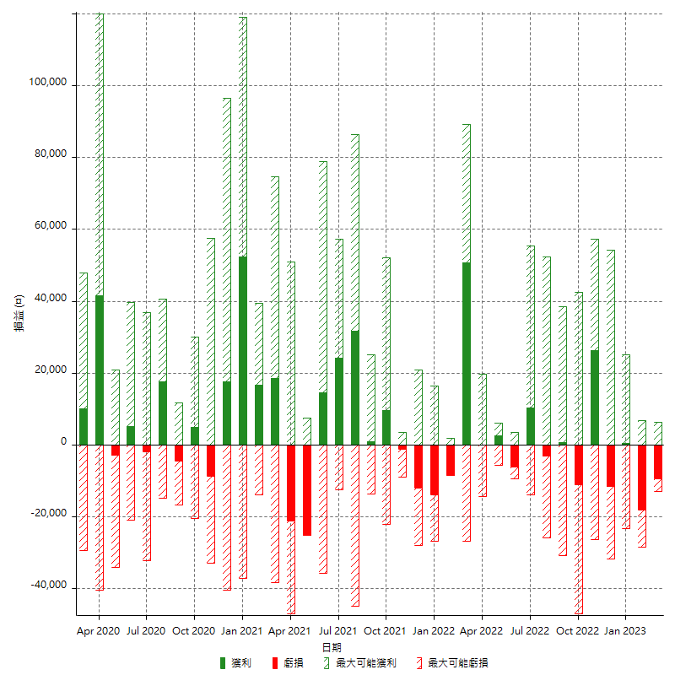

每月獲利和虧損 (%)

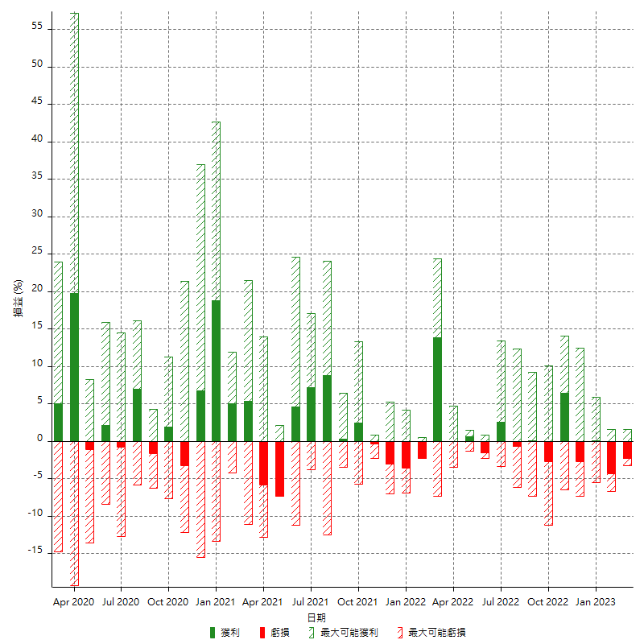

每月累積淨利

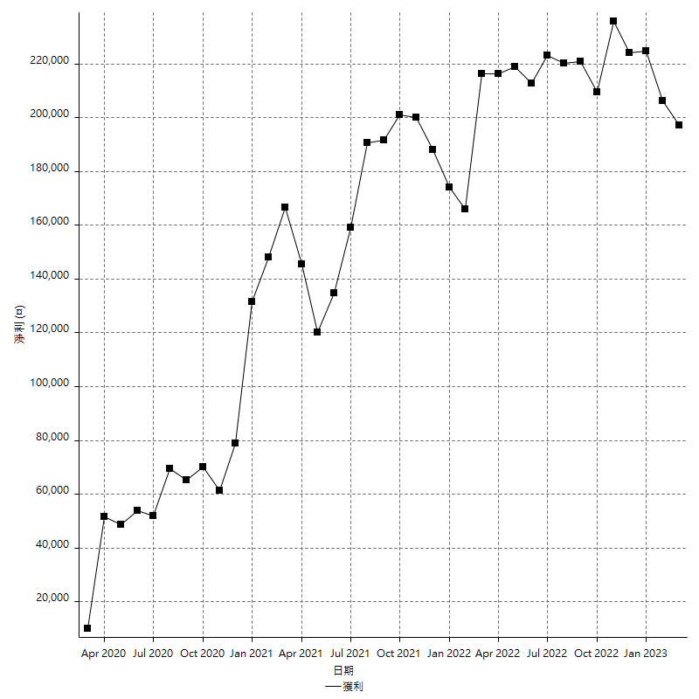

每月平均獲利

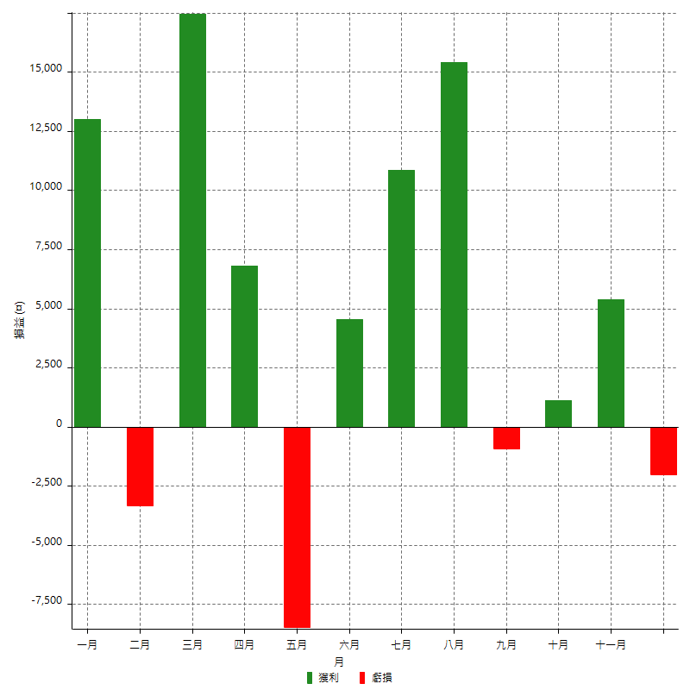

年獲利和虧損

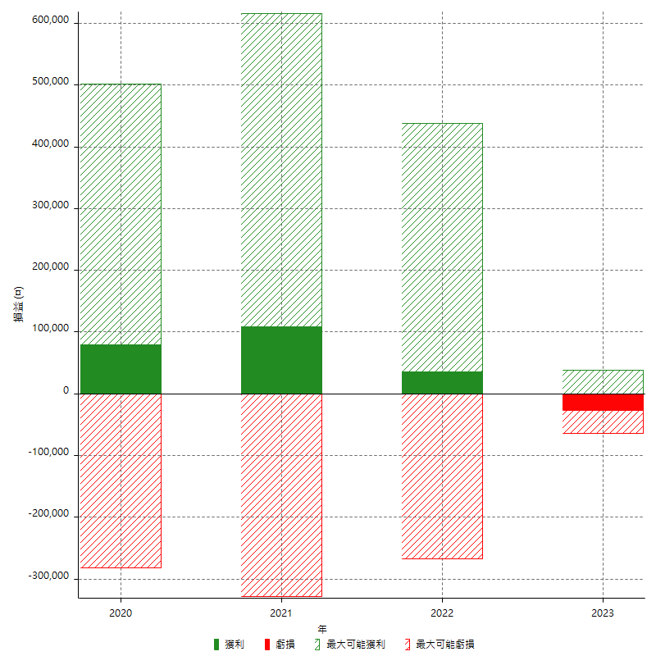

年獲利和虧損 (%)

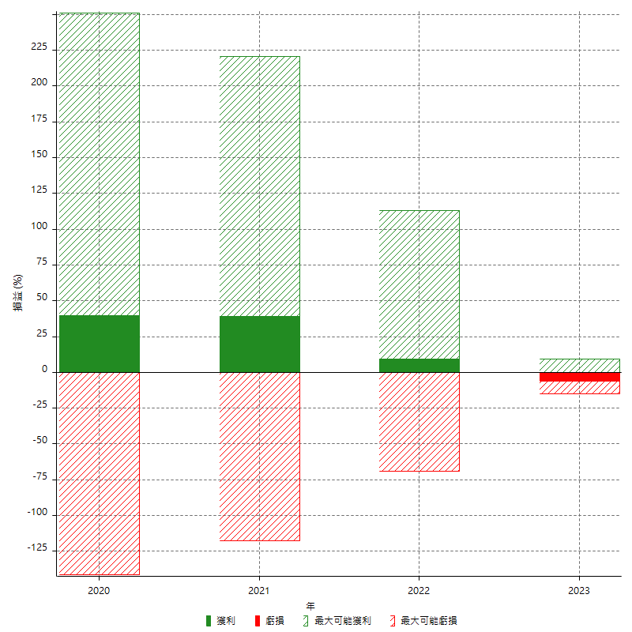

每年累積淨利

